Curves 0802
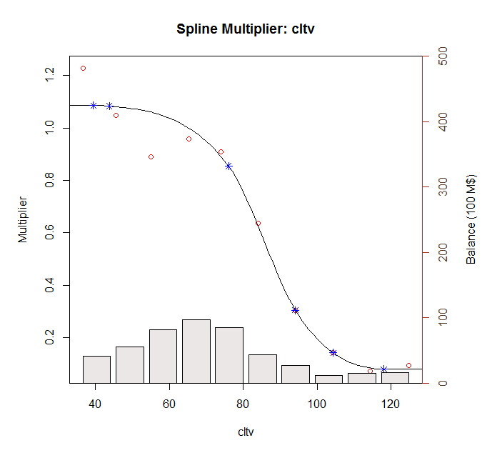
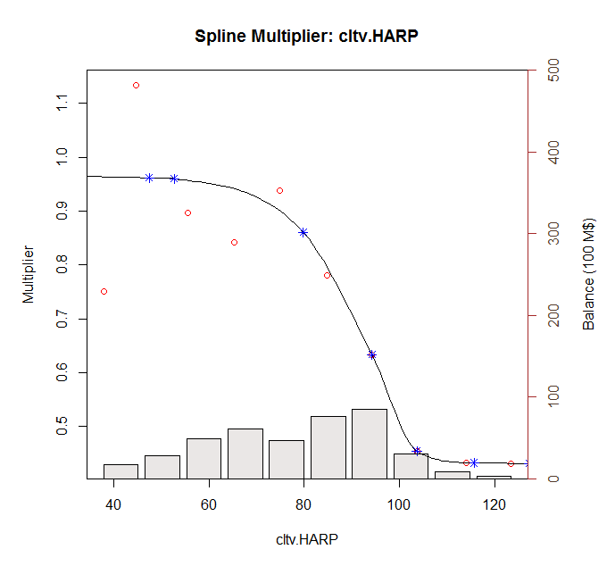
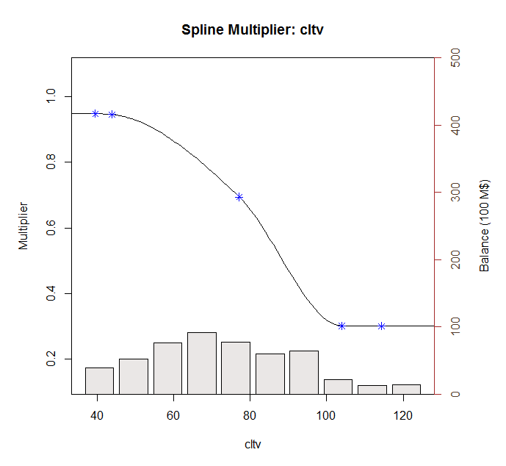
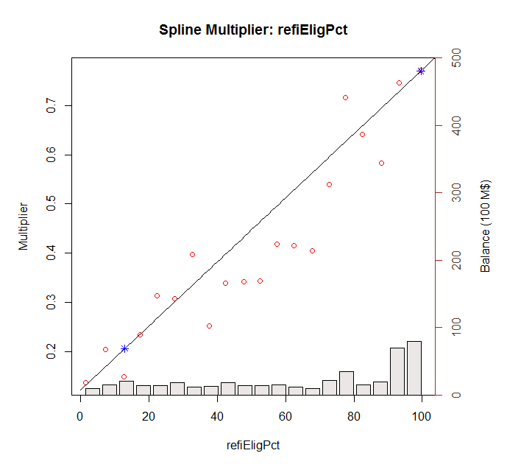
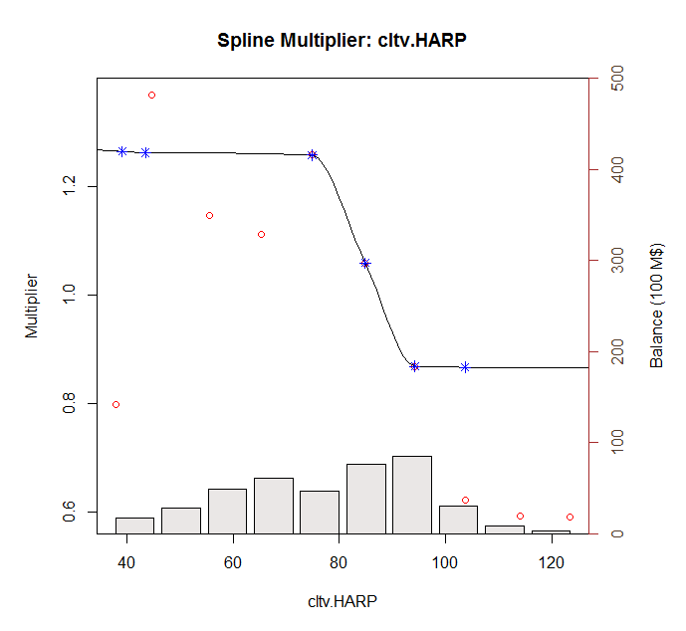
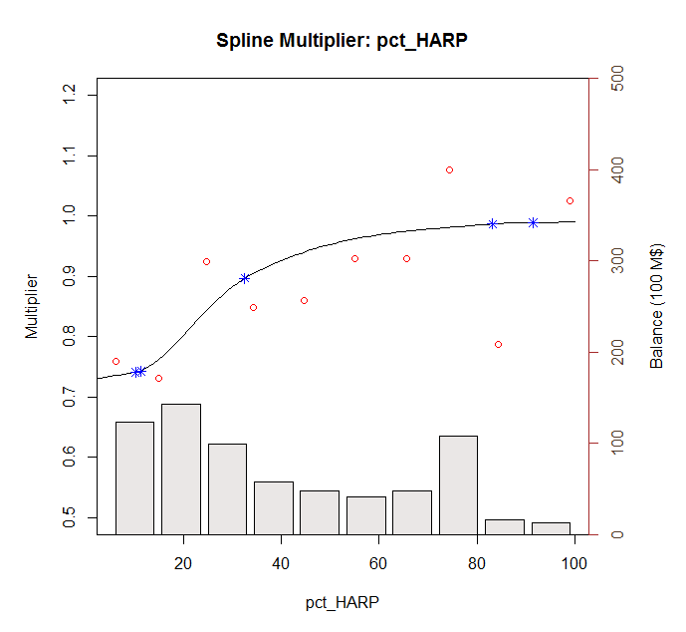
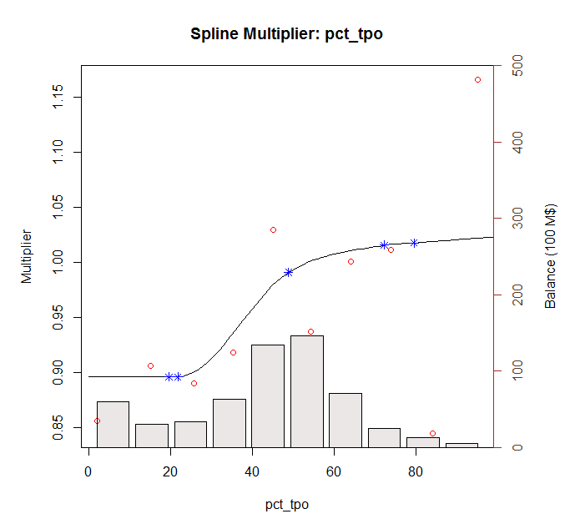
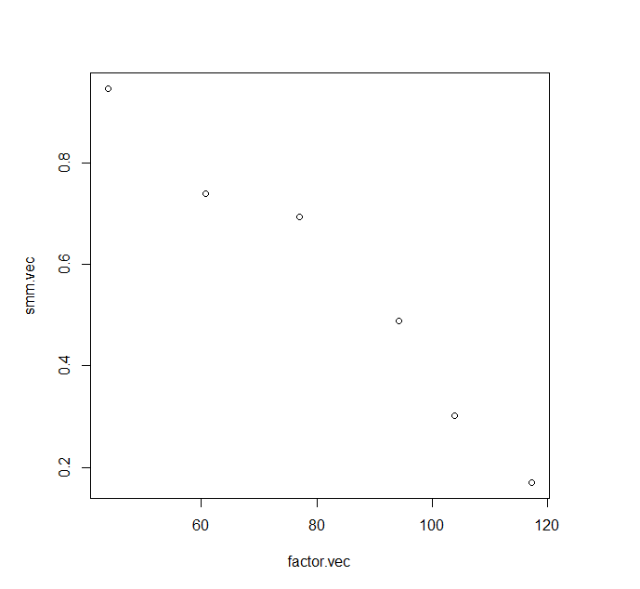
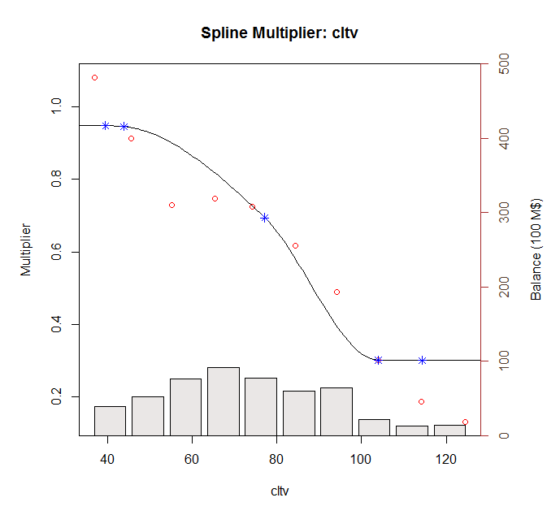
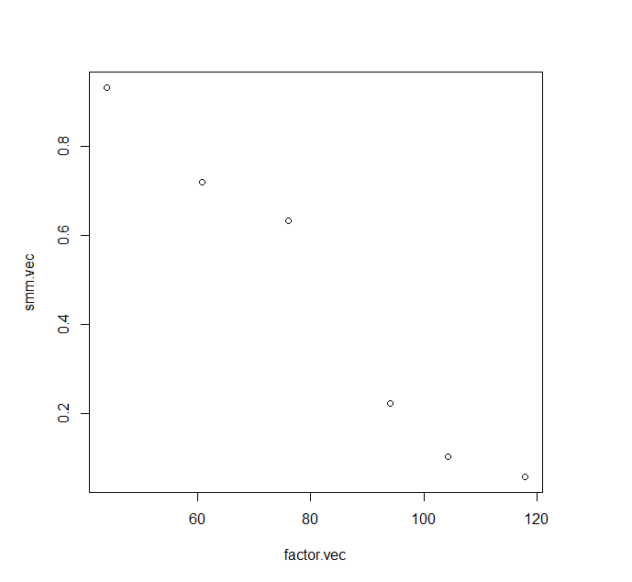
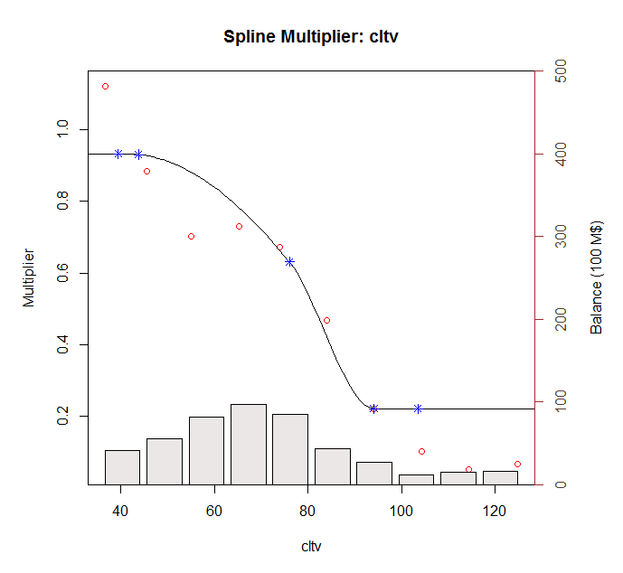
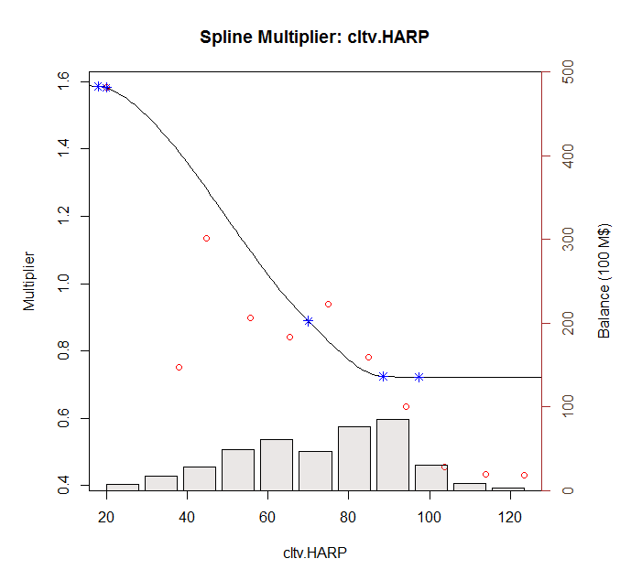
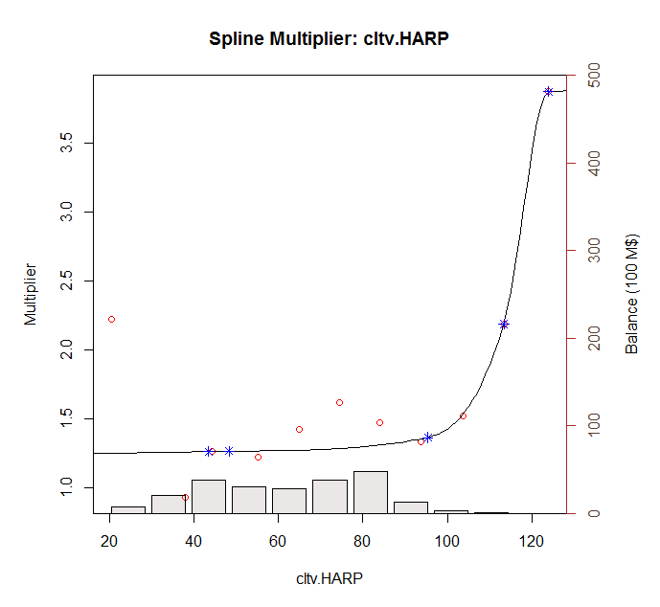
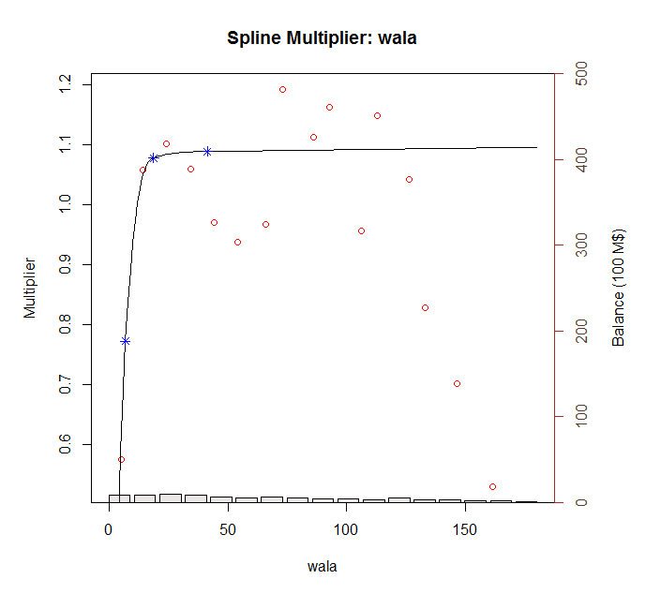
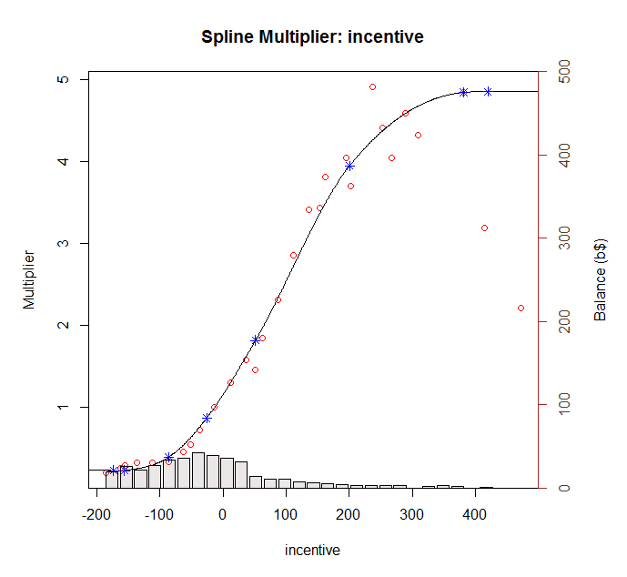
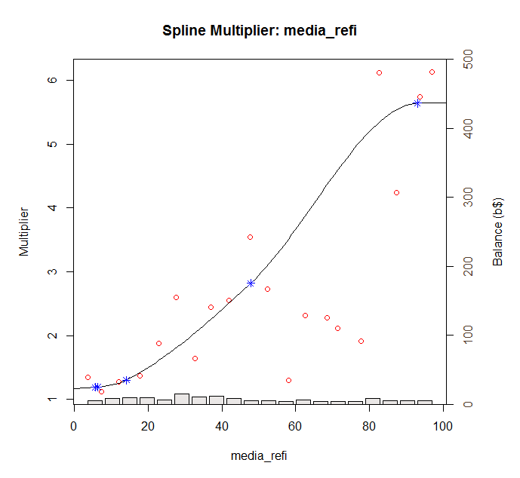
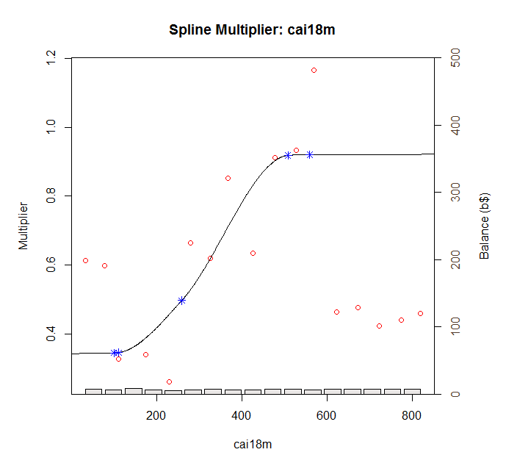

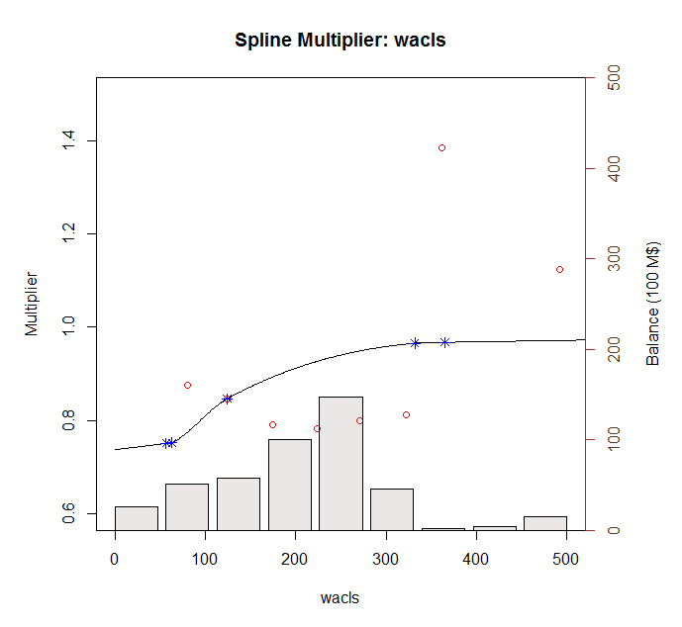

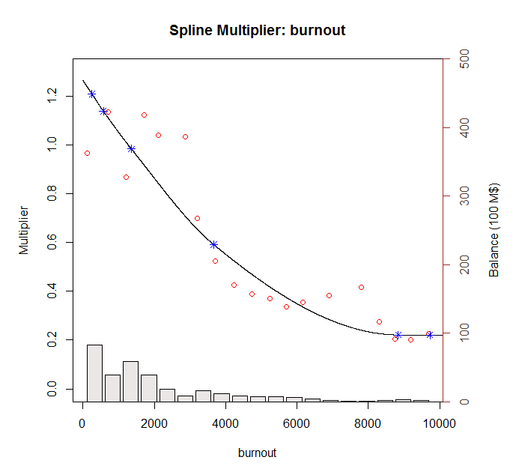
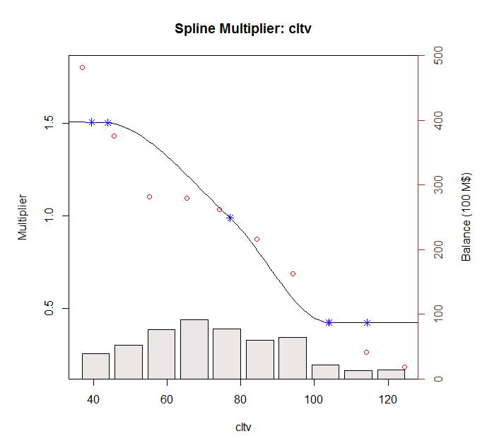
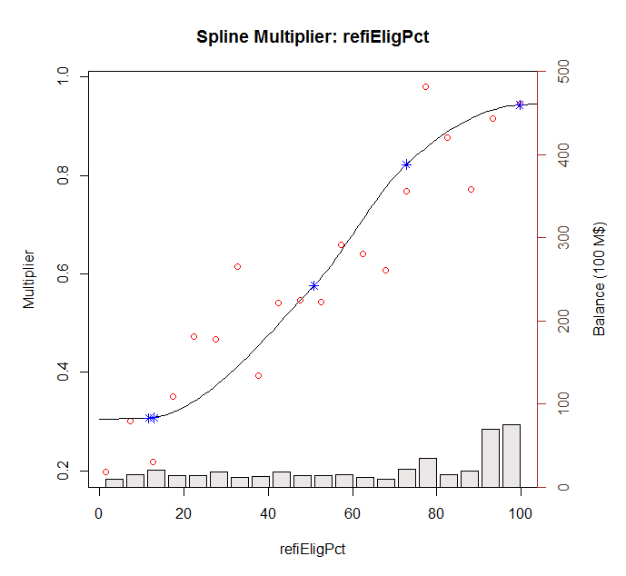

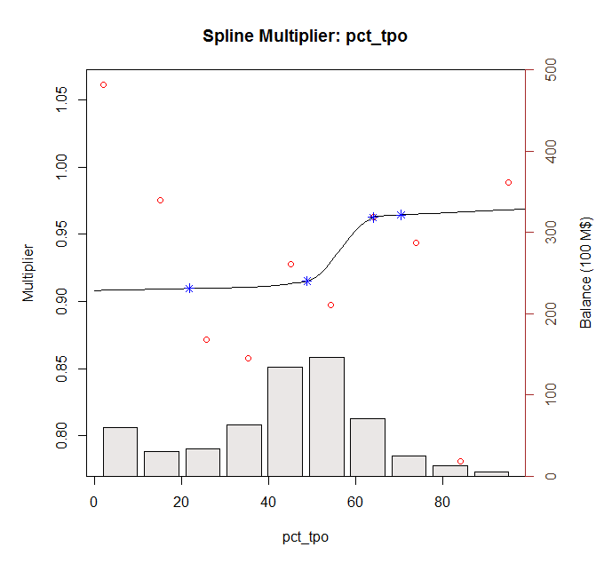
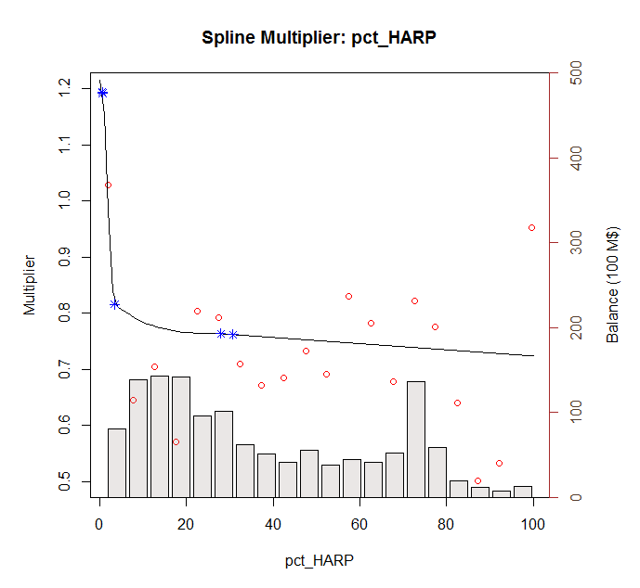

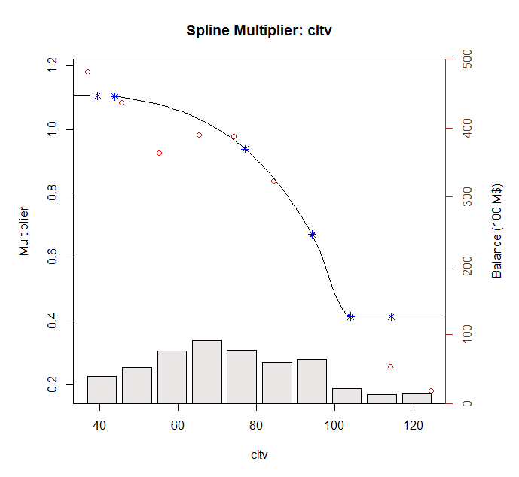
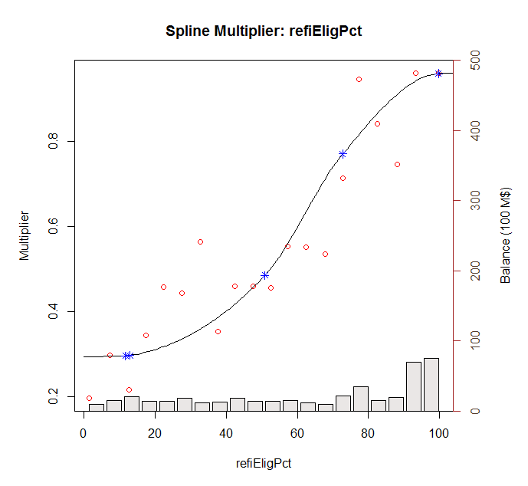

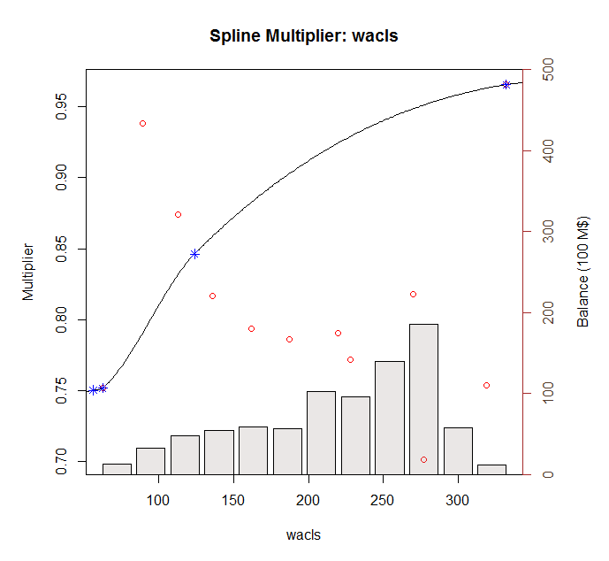
v3

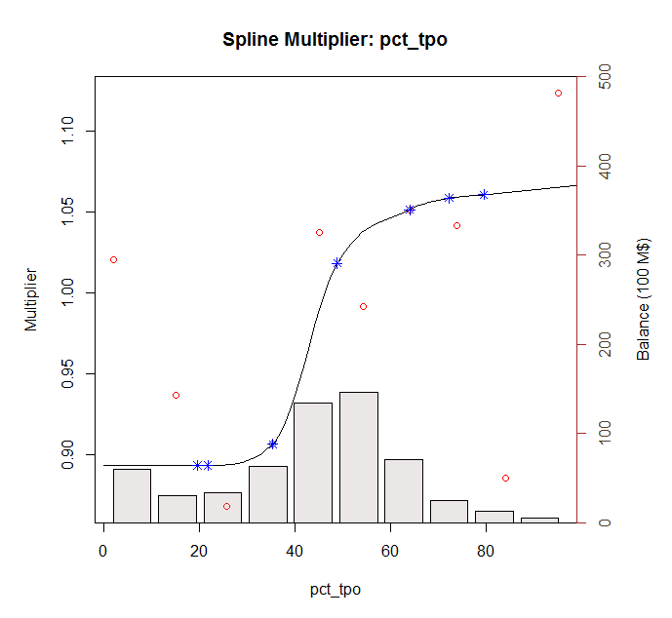

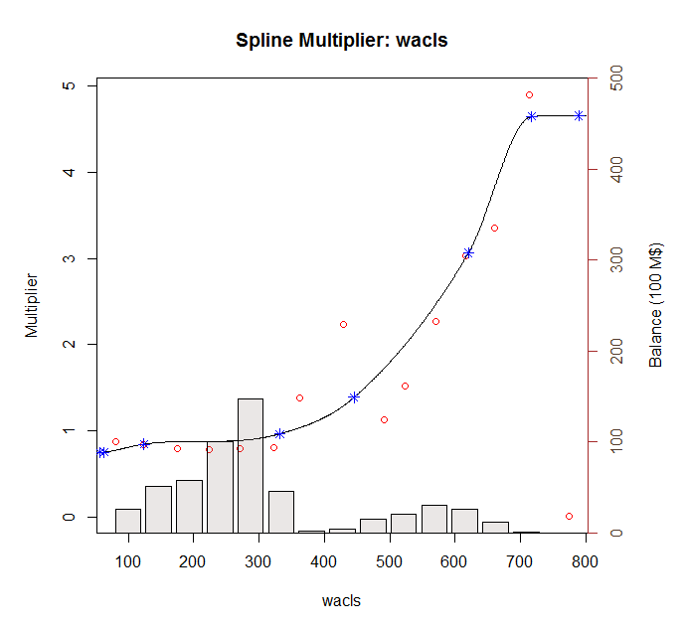

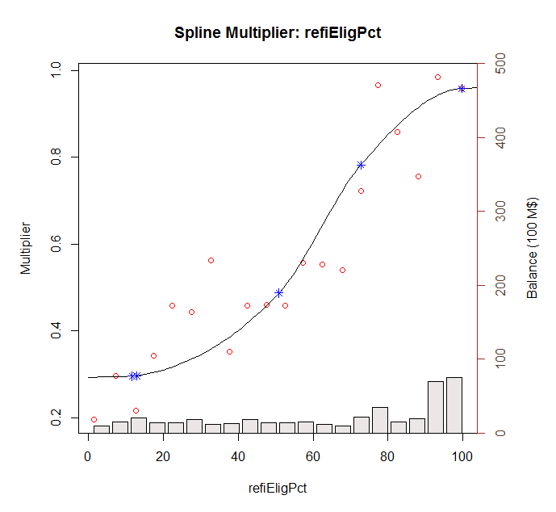
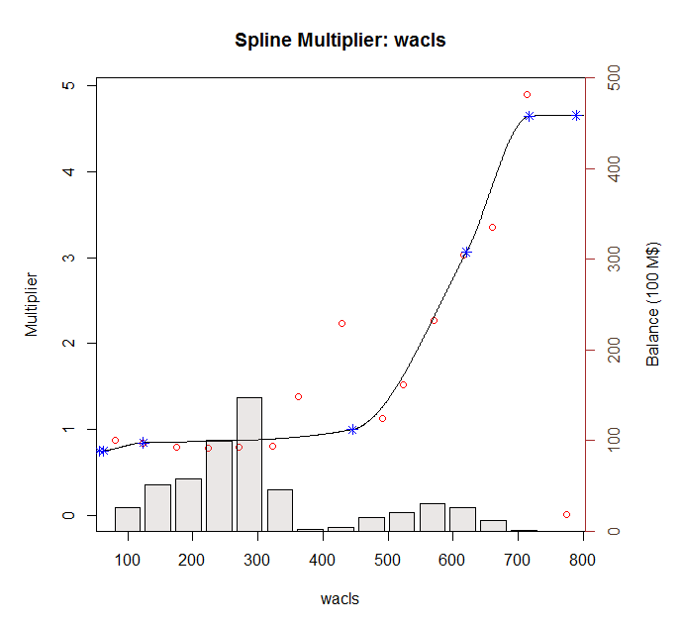
v4

 | non HARPElig | HARPElig

Curves 0712
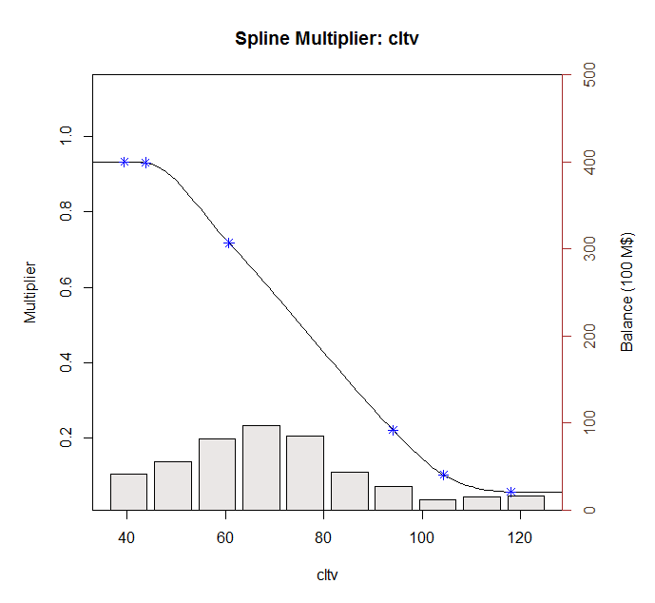
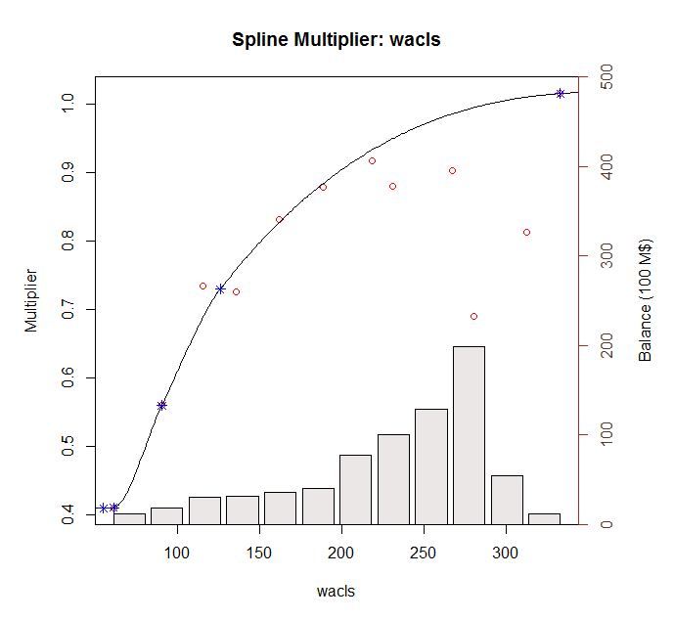

v3

v4

 | non HARPElig | HARPElig

Results per step
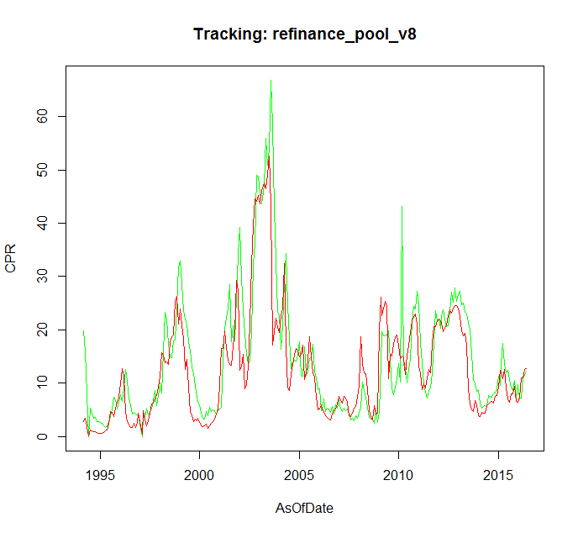
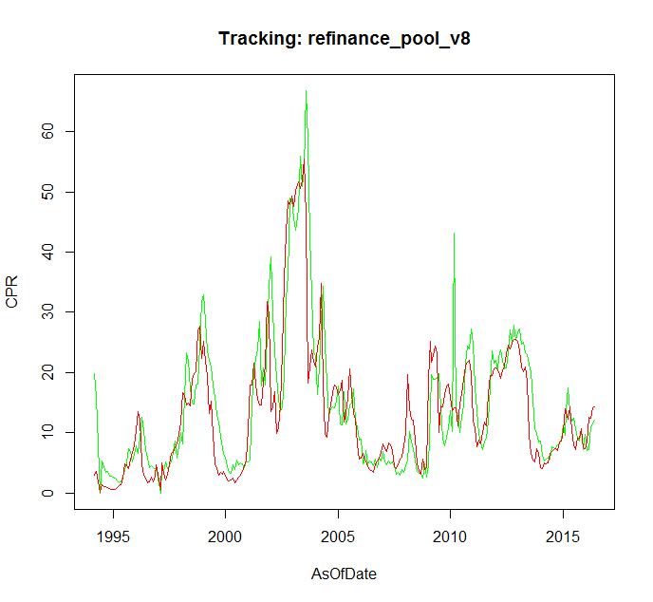
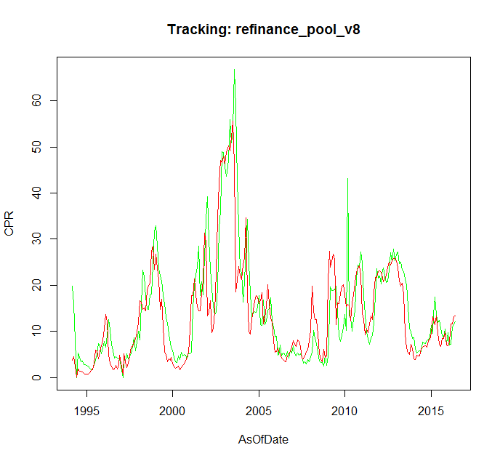
first 3 |  |  |  | wala |  | burnout
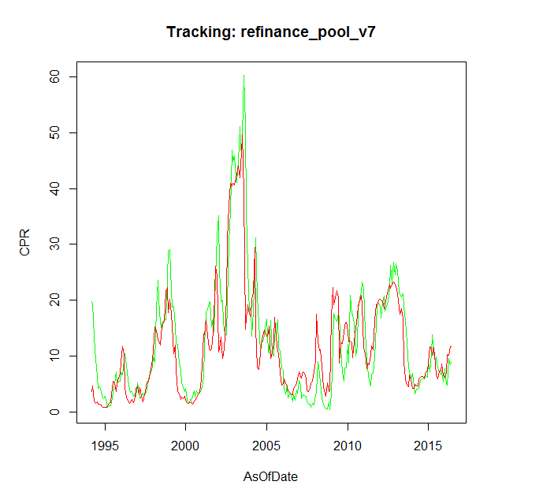

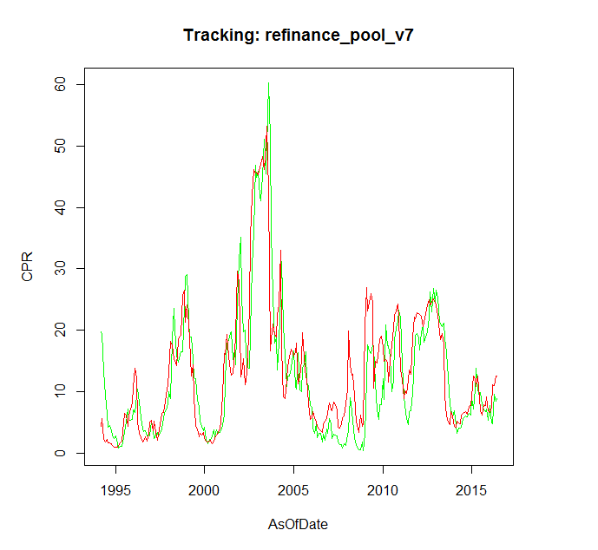

 |  |  |  |  |  | RefiElig
 | loan size |  | cltv
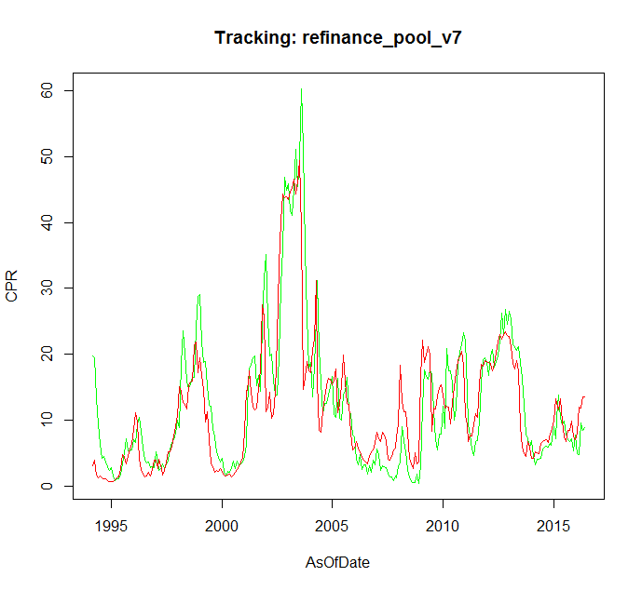
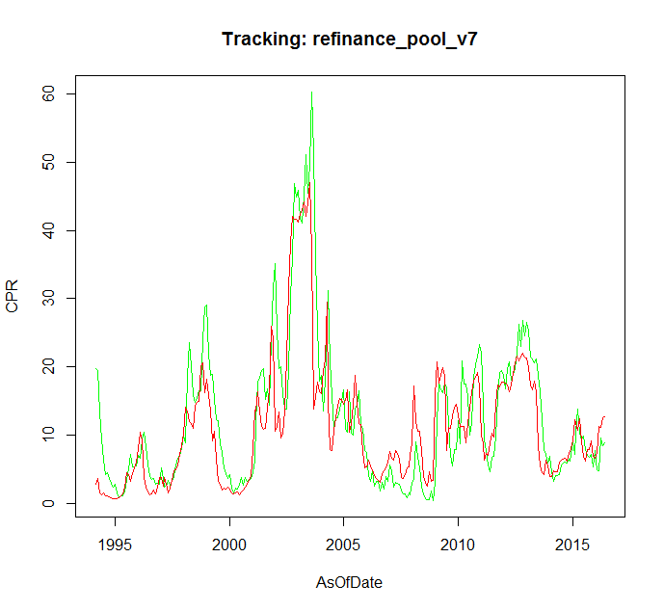
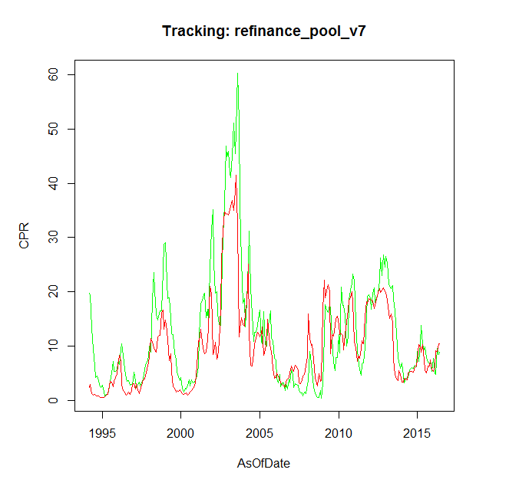



 |  |  |  |  | all

burnout |  | loan size

v2.1 vs 2.0
 | act | v 2.1 | v 2.0 | Factor | Model Refinance | Column1 | Actual | Model V2
1994-03-01 | 19.767542477 | 2.8755656671 | 0 | 1994-01-01 |  | 2000-01-01 | 1.2535393837 | 1.0729859231
1994-04-01 | 19.458671346 | 3.7071389685 | 11.5 | 1994-02-01 | 0.8 | 2000-02-01 | 1.1353790865 | 0.86519500526
1994-05-01 | 13.355414816 | 1.5694221982 | #N/A | 1994-03-01 |  | 2000-03-01 | 1.181176154 | 0.86800509729
1994-06-01 | 9.4049243165 | 1.1944961953 | 0 | 1994-04-01 | 11.5 | 2000-04-01 | 1.4526721062 | 1.0882602013
1994-07-01 | 6.3262826333 | 1.4625956703 | 0.3 | 1994-06-01 |  | 2000-05-01 | 1.2976515696 | 1.3819538347
1994-08-01 | 4.2373018959 | 1.1420295476 | 1.2 | 1994-07-01 | 0.3 | 2000-06-01 | 2.0225926784 | 1.0305623383
1994-09-01 | 4.5056997848 | 1.0830188434 | 0.9 | 1994-08-01 | 1.2 | 2000-07-01 | 1.5807116861 | 1.628234856
1994-10-01 | 3.7052994313 | 0.97238879986 | 1 | 1994-09-01 | 0.9 | 2000-08-01 | 1.5421275545 | 2.3249456112
1994-11-01 | 2.9060900281 | 0.78579639732 | 0.9 | 1994-10-01 | 1 | 2000-09-01 | 2.5043865853 | 3.2576578307
1994-12-01 | 2.3871214424 | 0.66199239473 | 0.7 | 1994-11-01 | 0.9 | 2000-10-01 | 2.4512740997 | 4.4467391702
1995-01-01 | 2.7497316119 | 0.65445610898 | 0.5 | 1994-12-01 | 0.7 | 2000-11-01 | 3.0477081304 | 4.3448629877
1995-02-01 | 1.5836088389 | 0.67797811005 | 0.5 | 1995-01-01 | 0.5 | 2000-12-01 | 3.1145932128 | 5.8622284427
1995-03-01 | 0.77148194554 | 0.84613385798 | 0.5 | 1995-02-01 | 0.5 | 2001-01-01 | 5.0764757304 | 14.532158939
1995-04-01 | 1.122506633 | 1.1669658958 | 0.8 | 1995-03-01 | 0.5 | 2001-02-01 | 20.00396012 | 27.815628149
1995-05-01 | 1.0622736612 | 1.333793459 | 1.3 | 1995-04-01 | 0.8 | 2001-03-01 | 26.836270054 | 27.655268908
1995-06-01 | 1.686127503 | 2.4100716222 | 1.6 | 1995-05-01 | 1.3 | 2001-04-01 | 21.790158494 | 27.71932023
1995-07-01 | 3.3330143177 | 4.4596150439 | 3 | 1995-06-01 | 1.6 | 2001-05-01 | 22.95171195 | 20.618543904
1995-08-01 | 5.0041590278 | 4.2875039479 | 6.4 | 1995-07-01 | 3 | 2001-06-01 | 26.515934883 | 15.5814694
1995-09-01 | 7.2280982424 | 3.210291641 | 6 | 1995-08-01 | 6.4 | 2001-07-01 | 15.930695236 | 14.928678629
1995-10-01 | 5.3734230101 | 4.4269642029 | 3.8 | 1995-09-01 | 6 | 2001-08-01 | 17.455489411 | 15.256359305
1995-11-01 | 5.2931864796 | 5.307351624 | 5.6 | 1995-10-01 | 3.8 | 2001-09-01 | 13.464790847 | 20.189432258
1995-12-01 | 5.5154591449 | 6.0789560801 | 7 | 1995-11-01 | 5.6 | 2001-10-01 | 23.176271377 | 25.676611162
1996-01-01 | 7.0003791154 | 8.0996867573 | 8.3 | 1995-12-01 | 7 | 2001-11-01 | 32.813955422 | 38.921472534
1996-02-01 | 6.6347225543 | 10.471463896 | 12.8 | 1996-01-01 | 8.3 | 2001-12-01 | 35.881594538 | 35.175035393
1996-03-01 | 9.273175509 | 9.2448063349 | 16.2 | 1996-02-01 | 12.8 | 2002-01-01 | 24.542735784 | 12.202544915
1996-04-01 | 10.360112533 | 3.7907029733 | 12.8 | 1996-03-01 | 16.2 | 2002-02-01 | 17.144155878 | 12.348718326
1996-05-01 | 8.2505175981 | 2.3558588832 | 3.9 | 1996-04-01 | 12.8 | 2002-03-01 | 17.22920655 | 16.596833391
1996-06-01 | 5.6936046075 | 1.8621962674 | 2.4 | 1996-05-01 | 3.9 | 2002-04-01 | 11.999618117 | 9.2059085526
1996-07-01 | 4.0075162352 | 1.3098956431 | 1.9 | 1996-06-01 | 2.4 | 2002-05-01 | 11.140140239 | 10.812033774
1996-08-01 | 3.5197378836 | 1.3871169278 | 1.3 | 1996-07-01 | 1.9 | 2002-06-01 | 10.6017349 | 15.744874743
1996-09-01 | 3.576765888 | 1.9852872872 | 1.4 | 1996-08-01 | 1.3 | 2002-07-01 | 15.806219984 | 28.326335894
1996-10-01 | 2.7903800707 | 1.4163348353 | 2.1 | 1996-09-01 | 1.4 | 2002-08-01 | 28.023003408 | 39.122220378
1996-11-01 | 2.979735194 | 2.325744145 | 1.5 | 1996-10-01 | 2.1 | 2002-09-01 | 32.99143759 | 43.870620941
 | act | v 2.1 | v 2.0
7/1/2013 | 0.35062868386 | 0.22277771323 | 0.1
8/1/2013 | 0.34880427695 | 0.12987013781 | 0
9/1/2013 | 0.49601731629 | 0.11122461335 | 0
10/1/2013 | 0.40152455232 | 0.10863621405 | 0
11/1/2013 | 0.18779989717 | 0.18301532953 | 0
12/1/2013 | 0.17775109636 | 0.17250667187 | 0
1/1/2014 | 0.54483155182 | 0.11952792194 | 0
2/1/2014 | 0.36840507485 | 0.12618314365 | 0
3/1/2014 | 0.18184659273 | 0.17156872573 | 0
4/1/2014 | 0.2263799681 | 0.17105231207 | 0
5/1/2014 | 0.32824168086 | 0.16557735572 | 0
6/1/2014 | 0.20016960225 | 0.23125609708 | 0
7/1/2014 | 0.33196181231 | 0.25594981322 | 0.1
8/1/2014 | 0.27314776624 | 0.26444926689 | 0.1
9/1/2014 | 0.32969961027 | 0.26710817991 | 0.1
10/1/2014 | 0.29578116895 | 0.24695875144 | 0.1
11/1/2014 | 0.66422291292 | 0.32938913355 | 0.1
12/1/2014 | 0.27105528699 | 0.35347700339 | 0.1
1/1/2015 | 0.39778533758 | 0.44944959125 | 0.1
2/1/2015 | 0.30360537124 | 1.1475947184 | 0.2
3/1/2015 | 0.40642821624 | 1.0520739229 | 0.2
4/1/2015 | 0.61081426095 | 0.91758410681 | 0.2
5/1/2015 | 0.61950989375 | 1.132399936 | 0.2
6/1/2015 | 0.68713680445 | 0.74306056587 | 0.4
7/1/2015 | 1.1901504874 | 0.55056745611 | 0.4
8/1/2015 | 0.90556923631 | 0.48473538476 | 0.3
9/1/2015 | 1.1091554681 | 0.68509384736 | 0.3
10/1/2015 | 1.0862994622 | 0.71742684746 | 0.4
11/1/2015 | 1.3477905735 | 0.89272969787 | 0.4
12/1/2015 | 0.72898569397 | 0.66075251768 | 0.6
1/1/2016 | 1.3358465361 | 0.62116478138 | 0.4
2/1/2016 | 0.73812943023 | 0.75957617109 | 0.4
3/1/2016 | 0.62806289319 | 1.1925661139 | 0.5
4/1/2016 | 1.6907621585 | 1.2419585072 | 0.9
5/1/2016 | 1.6009488752 | 1.5477487745 | 1.1
6/1/2016 | 2.0998716041 | 1.5814535446 | 1.2
1996-12-01 | 2.7534941092 | 3.7634813307 | 2.6 | 1996-11-01 | 1.5 | 2002-10-01 | 46.555597893 | 47.899819697
1997-01-01 | 5.1893579569 | 3.7467577196 | #N/A | 1996-12-01 | 2.6 | 2002-11-01 | 44.391855689 | 46.244397116
1997-02-01 | 3.6367003329 | 2.514820588 | 0 | 1997-02-01 |  | 2002-12-01 | 43.743179136 | 45.99615994
1997-03-01 | 2.3226579144 | 3.8341964082 | 1.1 | 1997-03-01 | 1.1 | 2003-01-01 | 40.42808224 | 44.057010148
1997-04-01 | 2.7735969196 | 2.4546990017 | 4.4 | 1997-04-01 | 4.4 | 2003-02-01 | 41.831671475 | 45.151325687
1997-05-01 | 3.3090166198 | 1.5668279893 | 2.6 | 1997-05-01 | 2.6 | 2003-03-01 | 45.338002459 | 44.744174529
1997-06-01 | 2.6810923601 | 2.2551823008 | 1.7 | 1997-06-01 | 1.7 | 2003-04-01 | 53.268003858 | 44.966557161
1997-07-01 | 3.2284902346 | 3.4509031247 | 2.4 | 1997-07-01 | 2.4 | 2003-05-01 | 48.970104781 | 42.520673031
1997-08-01 | 3.8809664009 | 4.8349339865 | 3.8 | 1997-08-01 | 3.8 | 2003-06-01 | 52.449533346 | 45.453624458
1997-09-01 | 5.6788062013 | 4.9646204267 | 6.3 | 1997-09-01 | 6.3 | 2003-07-01 | 66.993257969 | 49.040154941
1997-10-01 | 6.6091830713 | 5.6737344784 | 5.9 | 1997-10-01 | 5.9 | 2003-08-01 | 55.747948865 | 32.47701405
1997-11-01 | 7.0336175404 | 7.2078737529 | 6.9 | 1997-11-01 | 6.9 | 2003-09-01 | 37.095392773 | 8.6864876913
1997-12-01 | 8.0840641851 | 8.577793428 | 9.4 | 1997-12-01 | 9.4 | 2003-10-01 | 24.586137859 | 11.233363921
1998-01-01 | 9.9592008769 | 10.160701506 | 11.5 | 1998-01-01 | 11.5 | 2003-11-01 | 17.287136905 | 14.344512984
1998-02-01 | 8.9279850687 | 14.256086069 | 14 | 1998-02-01 | 14 | 2003-12-01 | 16.294472102 | 13.78417488
1998-03-01 | 18.65690964 | 13.654300626 | 20.4 | 1998-03-01 | 20.4 | 2004-01-01 | 12.154474972 | 13.906401985
1998-04-01 | 23.516287636 | 12.038227249 | 18.5 | 1998-04-01 | 18.5 | 2004-02-01 | 17.779596771 | 18.262364788
1998-05-01 | 20.214524081 | 11.785010665 | 14.7 | 1998-05-01 | 14.7 | 2004-03-01 | 25.61934727 | 21.234024684
1998-06-01 | 15.977327811 | 11.110672594 | 13.6 | 1998-06-01 | 13.6 | 2004-04-01 | 31.887200888 | 29.601353762
1998-07-01 | 14.86397287 | 14.425449882 | 13.7 | 1998-07-01 | 13.7 | 2004-05-01 | 20.563350698 | 10.575119955
1998-08-01 | 15.378554121 | 14.907682505 | 18.1 | 1998-08-01 | 18.1 | 2004-06-01 | 14.430890256 | 4.7523065172
1998-09-01 | 16.459123722 | 15.040032561 | 18.5 | 1998-09-01 | 18.5 | 2004-07-01 | 9.6342589561 | 4.7247935915
1998-10-01 | 16.488975925 | 20.162432971 | 18.9 | 1998-10-01 | 18.9 | 2004-08-01 | 9.4855108216 | 7.8460160309
1998-11-01 | 24.00705582 | 20.703177156 | 27.3 | 1998-11-01 | 27.3 | 2004-09-01 | 10.058029533 | 10.102083207
1998-12-01 | 28.717612505 | 16.33179913 | 26.9 | 1998-12-01 | 26.9 | 2004-10-01 | 10.511497634 | 12.155455761
1999-01-01 | 29.076406097 | 18.412206042 | 18.5 | 1999-01-01 | 18.5 | 2004-11-01 | 12.481890613 | 13.573601074
1999-02-01 | 21.909081771 | 15.893706612 | 21.7 | 1999-02-01 | 21.7 | 2004-12-01 | 13.041320247 | 13.08866116
1999-03-01 | 18.810419324 | 13.846077152 | 19 | 1999-03-01 | 19 | 2005-01-01 | 8.2221808359 | 12.498569075
1999-04-01 | 18.859901741 | 9.2461419543 | 16.6 | 1999-04-01 | 16.6 | 2005-02-01 | 9.4654253268 | 13.092927583
1999-05-01 | 15.230981553 | 10.671434364 | 9.9 | 1999-05-01 | 9.9 | 2005-03-01 | 14.642196792 | 15.182192035
1999-06-01 | 12.304901148 | 6.668206469 | 12.3 | 1999-06-01 | 12.3 | 2005-04-01 | 8.4869455663 | 7.6253423989
1999-07-01 | 12.170586545 | 3.2388744822 | 6.8 | 1999-07-01 | 6.8 | 2005-05-01 | 8.2967701004 | 8.878457895
1999-08-01 | 8.7110157015 | 2.7997451858 | 3.2 | 1999-08-01 | 3.2 | 2005-06-01 | 11.774234952 | 11.961513413
1999-09-01 | 7.4946969488 | 1.9295082201 | 2.8 | 1999-09-01 | 2.8 | 2005-07-01 | 12.945004645 | 17.709128035
1999-10-01 | 5.2542554343 | 2.256568837 | 1.7 | 1999-10-01 | 1.7 | 2005-08-01 | 14.128097666 | 12.366906616
1999-11-01 | 4.4065341864 | 2.0608067518 | 2.1 | 1999-11-01 | 2.1 | 2005-09-01 | 9.4783024427 | 9.063103661
1999-12-01 | 3.5951248489 | 2.4357416377 | 1.8 | 1999-12-01 | 1.8 | 2005-10-01 | 8.2205980183 | 8.5893412803
2000-01-01 | 4.2198618424 | 2.038357043 | 1.0729859231 | 2000-01-01 | 2.3 | 2005-11-01 | 6.2572785565 | 4.7727552883
2000-02-01 | 2.2359184807 | 1.5157748478 | 0.86519500526 | 2000-02-01 | 1.3 | 2005-12-01 | 4.3821714447 | 2.8174744385
2000-03-01 | 1.5103272934 | 1.3904549331 | 0.86800509729 | 2000-03-01 | 0.9 | 2006-01-01 | 2.7522874081 | 3.5603371504
2000-04-01 | 2.2881599151 | 1.5379946047 | 1.0882602013 | 2000-04-01 | 0.8 | 2006-02-01 | 3.0806618486 | 4.6413344054
2000-05-01 | 2.0976194194 | 1.7179165827 | 1.3819538347 | 2000-05-01 | 0.9 | 2006-03-01 | 3.836885495 | 3.7102272726
2000-06-01 | 2.7834919279 | 1.2452558066 | 1.0305623383 | 2000-06-01 | 1.1 | 2006-04-01 | 2.1681414912 | 3.1827690589
2000-07-01 | 3.7372628789 | 1.6095745632 | 1.628234856 | 2000-07-01 | 0.7 | 2006-05-01 | 2.9528737654 | 2.3610563678
2000-08-01 | 2.6037734637 | 1.9532838856 | 2.3249456112 | 2000-08-01 | 1 | 2006-06-01 | 2.7153279951 | 2.0925108454
2000-09-01 | 3.820364317 | 2.3245180571 | 3.2576578307 | 2000-09-01 | 1.3 | 2006-07-01 | 1.7818331559 | 1.8648132131
2000-10-01 | 3.2158830804 | 2.7451407726 | 4.4467391702 | 2000-10-01 | 1.6 | 2006-08-01 | 2.3727840063 | 1.687436266
2000-11-01 | 3.3513654071 | 3.3706669772 | 4.3448629877 | 2000-11-01 | 2 | 2006-09-01 | 1.7838408732 | 2.7582604932
2000-12-01 | 3.5929899584 | 4.0293467246 | 5.8622284427 | 2000-12-01 | 2.5 | 2006-10-01 | 2.9762976028 | 3.3737354244
2001-01-01 | 4.460983064 | 7.9000962 | 14.532158939 | 2001-01-01 | 3 | 2006-11-01 | 3.0146064689 | 3.7918457326
2001-02-01 | 6.1539896538 | 13.772616072 | 27.815628149 | 2001-02-01 | 7 | 2006-12-01 | 3.7466295558 | 4.7460427425
2001-03-01 | 11.908179455 | 13.707300654 | 27.655268908 | 2001-03-01 | 13.5 | 2007-01-01 | 4.2859126484 | 6.2470961088
2001-04-01 | 17.699876499 | 16.535086042 | 27.71932023 | 2001-04-01 | 12.9 | 2007-02-01 | 3.420605193 | 4.8348151028
2001-05-01 | 18.422225421 | 13.477417485 | 20.618543904 | 2001-05-01 | 15.6 | 2007-03-01 | 3.6011130777 | 4.7345654435
2001-06-01 | 19.439513997 | 11.401933286 | 15.5814694 | 2001-06-01 | 11.2 | 2007-04-01 | 3.5329567342 | 5.6075490586
2001-07-01 | 19.732893478 | 10.878585128 | 14.928678629 | 2001-07-01 | 8.4 | 2007-05-01 | 3.6322165538 | 4.9584542731
2001-08-01 | 15.203277609 | 11.14089074 | 15.256359305 | 2001-08-01 | 8 | 2007-06-01 | 2.7310491166 | 4.0093050662
2001-09-01 | 16.829289003 | 14.206556932 | 20.189432258 | 2001-09-01 | 8.2 | 2007-07-01 | 2.7801734205 | 1.9377776037
2001-10-01 | 14.34906835 | 16.688297757 | 25.676611162 | 2001-10-01 | 12.1 | 2007-08-01 | 2.6787917429 | 1.7424842315
2001-11-01 | 24.126066629 | 26.142632372 | 38.921472534 | 2001-11-01 | 15.2 | 2007-09-01 | 1.9559605465 | 2.081658814
2001-12-01 | 31.519801263 | 24.481749596 | 35.175035393 | 2001-12-01 | 25.3 | 2007-10-01 | 2.9705973058 | 2.7403208907
2002-01-01 | 35.107447233 | 10.656235277 | 12.202544915 | 2002-01-01 | 21.8 | 2007-11-01 | 3.0433114392 | 2.9527802126
2002-02-01 | 25.30437152 | 11.208076581 | 12.348718326 | 2002-02-01 | 7.3 | 2007-12-01 | 3.7545972324 | 4.1047385912
2002-03-01 | 19.687864837 | 13.463066107 | 16.596833391 | 2002-03-01 | 7.9 | 2008-01-01 | 5.4967373254 | 5.2098318746
2002-04-01 | 20.084541388 | 9.6644984661 | 9.2059085526 | 2002-04-01 | 10.3 | 2008-02-01 | 12.165171874 | 13.80136551
2002-05-01 | 15.973112789 | 10.237604547 | 10.812033774 | 2002-05-01 | 5.9 | 2008-03-01 | 10.351966645 | 7.0258550064
2002-06-01 | 13.9827989 | 13.593639906 | 15.744874743 | 2002-06-01 | 6.8 | 2008-04-01 | 8.244559386 | 5.5307636535
2002-07-01 | 13.805543178 | 21.479641772 | 28.326335894 | 2002-07-01 | 9.6 | 2008-05-01 | 5.3157680118 | 5.7821843199
2002-08-01 | 19.5402209 | 31.891606817 | 39.122220378 | 2002-08-01 | 17.5 | 2008-06-01 | 3.1312366299 | 3.761364559
2002-09-01 | 30.402189926 | 38.388596221 | 43.870620941 | 2002-09-01 | 28.9 | 2008-07-01 | 2.4871758844 | 1.6888870203
2002-10-01 | 35.919140164 | 42.424790498 | 47.899819697 | 2002-10-01 | 39.5 | 2008-08-01 | 1.5376280285 | 1.464387284
2002-11-01 | 46.906957585 | 41.899698942 | 46.244397116 | 2002-11-01 | 51 | 2008-09-01 | 1.9401465081 | 1.1719252737
2002-12-01 | 44.863504894 | 41.998528787 | 45.99615994 | 2002-12-01 | 47.6 | 2008-10-01 | 3.4641471246 | 2.772466697
2003-01-01 | 45.866176252 | 41.530828804 | 44.057010148 | 2003-01-01 | 44.2 | 2008-11-01 | 1.9502748387 | 1.8097187607
2003-02-01 | 41.728880181 | 42.657574002 | 45.151325687 | 2003-02-01 | 42.8 | 2008-12-01 | 4.2248368763 | 2.8669435403
2003-03-01 | 41.133471435 | 43.255213544 | 44.744174529 | 2003-03-01 | 44.9 | 2009-01-01 | 14.71108343 | 18.614685643
2003-04-01 | 45.014692242 | 44.565150567 | 44.966557161 | 2003-04-01 | 41.8 | 2009-02-01 | 22.619612706 | 25.169828142
2003-05-01 | 51.037202932 | 42.436175948 | 42.520673031 | 2003-05-01 | 42.1 | 2009-03-01 | 21.017479299 | 21.272768477
2003-06-01 | 45.461337602 | 44.390915369 | 45.453624458 | 2003-06-01 | 34.1 | 2009-04-01 | 20.44238096 | 23.668774206
2003-07-01 | 49.755687067 | 47.418555461 | 49.040154941 | 2003-07-01 | 42.7 | 2009-05-01 | 21.284935499 | 23.368164153
2003-08-01 | 60.266556294 | 37.271280618 | 32.47701405 | 2003-08-01 | 52.1 | 2009-06-01 | 20.529470267 | 23.330089851
2003-09-01 | 51.319606447 | 13.876525422 | 8.6864876913 | 2003-09-01 | 21.2 | 2009-07-01 | 14.43282409 | 8.0858564547
2003-10-01 | 35.891836924 | 15.696488556 | 11.233363921 | 2003-10-01 | 5.8 | 2009-08-01 | 8.1273274849 | 13.501307919
2003-11-01 | 25.755273374 | 17.920218193 | 14.344512984 | 2003-11-01 | 7.4 | 2009-09-01 | 6.7565030223 | 12.570446876
2003-12-01 | 17.852266868 | 16.553676246 | 13.78417488 | 2003-12-01 | 9.4 | 2009-10-01 | 8.5319916803 | 16.729294904
2004-01-01 | 18.786798165 | 16.273725243 | 13.906401985 | 2004-01-01 | 9.2 | 2009-11-01 | 10.676597544 | 16.526717098
2004-02-01 | 13.565591543 | 19.591039558 | 18.262364788 | 2004-02-01 | 9.2 | 2009-12-01 | 13.167149959 | 18.787665796
2004-03-01 | 18.130423943 | 21.163221511 | 21.234024684 | 2004-03-01 | 11.9 | 2010-01-01 | 10.368161496 | 15.73523632
2004-04-01 | 25.574456673 | 29.702447676 | 29.601353762 | 2004-04-01 | 13.2 | 2010-02-01 | 40.103986745 | 13.845926246
2004-05-01 | 31.180118774 | 15.054575364 | 10.575119955 | 2004-05-01 | 18.6 | 2010-03-01 | 13.338352005 | 12.466917756
2004-06-01 | 20.801744721 | 7.9655924834 | 4.7523065172 | 2004-06-01 | 7 | 2010-04-01 | 11.341360917 | 12.85087194
2004-07-01 | 15.771752366 | 7.7414817074 | 4.7247935915 | 2004-07-01 | 3.6 | 2010-05-01 | 8.8785731111 | 9.2880616515
2004-08-01 | 10.837154853 | 10.749699504 | 7.8460160309 | 2004-08-01 | 3.6 | 2010-06-01 | 11.387450306 | 14.447069894
2004-09-01 | 12.502938757 | 12.654478225 | 10.102083207 | 2004-09-01 | 5.7 | 2010-07-01 | 14.343833932 | 16.431902257
2004-10-01 | 12.485059396 | 14.362020472 | 12.155455761 | 2004-10-01 | 7.3 | 2010-08-01 | 21.04050597 | 19.650648996
2004-11-01 | 13.760424687 | 15.554447563 | 13.573601074 | 2004-11-01 | 8.6 | 2010-09-01 | 24.356143574 | 20.941578384
2004-12-01 | 14.902030259 | 15.42059982 | 13.08866116 | 2004-12-01 | 9.6 | 2010-10-01 | 25.121845992 | 22.531211291
2005-01-01 | 16.604412937 | 14.601302928 | 12.498569075 | 2005-01-01 | 9.4 | 2010-11-01 | 27.851354313 | 21.645513052
2005-02-01 | 10.832173803 | 15.196918901 | 13.092927583 | 2005-02-01 | 8.9 | 2010-12-01 | 25.446919783 | 21.11073637
2005-03-01 | 10.450647202 | 16.81129953 | 15.182192035 | 2005-03-01 | 9.4 | 2011-01-01 | 17.836594875 | 11.606207623
2005-04-01 | 16.369503763 | 10.517396836 | 7.6253423989 | 2005-04-01 | 10.9 | 2011-02-01 | 13.774446034 | 10.10973285
2005-05-01 | 10.281388076 | 11.751332893 | 8.878457895 | 2005-05-01 | 6.1 | 2011-03-01 | 9.3175980914 | 6.415807831
2005-06-01 | 10.016523714 | 14.451394399 | 11.961513413 | 2005-06-01 | 7 | 2011-04-01 | 7.1770878968 | 8.1088379019
2005-07-01 | 13.752392992 | 18.85400809 | 17.709128035 | 2005-07-01 | 9.1 | 2011-05-01 | 6.2314834397 | 7.7366503306
2005-08-01 | 14.350796807 | 14.894941147 | 12.366906616 | 2005-08-01 | 12.9 | 2011-06-01 | 7.8932423346 | 10.719463828
2005-09-01 | 16.509090692 | 11.835132162 | 9.063103661 | 2005-09-01 | 9.4 | 2011-07-01 | 8.6869501868 | 12.351303557
2005-10-01 | 11.605549178 | 11.715929739 | 8.5893412803 | 2005-10-01 | 7.2 | 2011-08-01 | 10.648261171 | 12.451501369
2005-11-01 | 11.016888645 | 7.6381868129 | 4.7727552883 | 2005-11-01 | 6.9 | 2011-09-01 | 16.722398609 | 18.93265643
2005-12-01 | 7.7413341648 | 5.1826047698 | 2.8174744385 | 2005-12-01 | 4.2 | 2011-10-01 | 21.213946392 | 21.575807969
2006-01-01 | 7.508348474 | 5.3937425833 | 3.5603371504 | 2006-01-01 | 2.7 | 2011-11-01 | 22.063107229 | 20.341333178
2006-02-01 | 4.1304297246 | 6.3871603651 | 4.6413344054 | 2006-02-01 | 2.8 | 2011-12-01 | 20.403143785 | 20.960111532
2006-03-01 | 3.2674893645 | 5.4578696596 | 3.7102272726 | 2006-03-01 | 3.6 | 2012-01-01 | 19.816985421 | 21.240315543
2006-04-01 | 4.7145907634 | 4.9585465773 | 3.1827690589 | 2006-04-01 | 2.9 | 2012-02-01 | 23.346599681 | 20.338995428
2006-05-01 | 2.5210089462 | 4.0413380512 | 2.3610563678 | 2006-05-01 | 2.6 | 2012-03-01 | 24.213535021 | 19.949064623
2006-06-01 | 3.2419353318 | 3.6953916319 | 2.0925108454 | 2006-06-01 | 2 | 2012-04-01 | 21.652410837 | 19.164706636
2006-07-01 | 3.1760375836 | 3.3761149201 | 1.8648132131 | 2006-07-01 | 1.7 | 2012-05-01 | 22.361817529 | 20.093472026
2006-08-01 | 1.8167793897 | 3.1319518146 | 1.687436266 | 2006-08-01 | 1.5 | 2012-06-01 | 22.136759574 | 20.484244899
2006-09-01 | 3.0891492577 | 4.2920522873 | 2.7582604932 | 2006-09-01 | 1.3 | 2012-07-01 | 24.174638149 | 21.257303309
2006-10-01 | 2.1518631922 | 4.8421767553 | 3.3737354244 | 2006-10-01 | 2 | 2012-08-01 | 27.784703631 | 21.660329214
2006-11-01 | 3.8752438938 | 5.2062887274 | 3.7918457326 | 2006-11-01 | 2.3 | 2012-09-01 | 25.637015945 | 21.269160486
2006-12-01 | 3.1663575583 | 6.149103631 | 4.7460427425 | 2006-12-01 | 2.5 | 2012-10-01 | 29.275834235 | 21.791866526
2007-01-01 | 5.5887006019 | 7.6364661155 | 6.2470961088 | 2007-01-01 | 3 | 2012-11-01 | 27.02855249 | 22.038209429
2007-02-01 | 4.7423974433 | 6.7121611738 | 4.8348151028 | 2007-02-01 | 3.7 | 2012-12-01 | 27.638561168 | 21.912560484
2007-03-01 | 2.3568936242 | 6.3867838083 | 4.7345654435 | 2007-03-01 | 2.9 | 2013-01-01 | 27.786950817 | 21.890695697
2007-04-01 | 3.07888462 | 7.7467217156 | 5.6075490586 | 2007-04-01 | 2.8 | 2013-02-01 | 25.720960789 | 21.850414866
2007-05-01 | 2.8903310786 | 7.3571612429 | 4.9584542731 | 2007-05-01 | 3.2 | 2013-03-01 | 25.024014253 | 20.077788774
2007-06-01 | 2.7254046913 | 6.5068312945 | 4.0093050662 | 2007-06-01 | 2.8 | 2013-04-01 | 23.969840764 | 20.200014452
2007-07-01 | 1.9636234395 | 3.869358815 | 1.9377776037 | 2007-07-01 | 2.4 | 2013-05-01 | 23.454016351 | 22.174992585
2007-08-01 | 1.3200620692 | 3.6737091925 | 1.7424842315 | 2007-08-01 | 1.2 | 2013-06-01 | 20.682291084 | 20.842636435
2007-09-01 | 1.3736207028 | 4.2366350312 | 2.081658814 | 2007-09-01 | 1.1 | 2013-07-01 | 19.01581085 | 11.805683178
2007-10-01 | 0.7453791301 | 5.1745047602 | 2.7403208907 | 2007-10-01 | 1.3 | 2013-08-01 | 13.560217718 | 6.9573453009
2007-11-01 | 1.5716298874 | 5.3705207705 | 2.9527802126 | 2007-11-01 | 1.7 | 2013-09-01 | 9.4241345231 | 5.0050683789
2007-12-01 | 1.2432899399 | 7.0033483997 | 4.1047385912 | 2007-12-01 | 1.8 | 2013-10-01 | 8.0312806555 | 4.5617176627
2008-01-01 | 2.9224869686 | 8.868746707 | 5.2098318746 | 2008-01-01 | 2.4 | 2013-11-01 | 6.8482070884 | 7.8505371436
2008-02-01 | 3.6697974828 | 17.28543059 | 13.80136551 | 2008-02-01 | 2.9 | 2013-12-01 | 7.0713155243 | 6.8079803766
2008-03-01 | 8.9434339092 | 12.032575427 | 7.0258550064 | 2008-03-01 | 7.1 | 2014-01-01 | 5.6168287381 | 4.5656387463
2008-04-01 | 6.9028718915 | 10.491590481 | 5.5307636535 | 2008-04-01 | 3.8 | 2014-02-01 | 4.434148086 | 4.509788515
2008-05-01 | 5.1544924131 | 10.538739353 | 5.7821843199 | 2008-05-01 | 3.2 | 2014-03-01 | 4.7474386254 | 6.2885424898
2008-06-01 | 2.5338588036 | 7.6376350646 | 3.761364559 | 2008-06-01 | 3.3 | 2014-04-01 | 4.3301388047 | 6.3847288271
2008-07-01 | 1.4400394755 | 3.936279114 | 1.6888870203 | 2008-07-01 | 2.5 | 2014-05-01 | 4.1764314987 | 6.6157370807
2008-08-01 | 0.70208122539 | 3.0419260158 | 1.464387284 | 2008-08-01 | 1.4 | 2014-06-01 | 4.664399657 | 8.4135258274
2008-09-01 | 0.49324404773 | 2.4893841486 | 1.1719252737 | 2008-09-01 | 1.2 | 2014-07-01 | 5.2197689803 | 8.8193555639
2008-10-01 | 0.51824719882 | 4.5953684064 | 2.772466697 | 2008-10-01 | 1 | 2014-08-01 | 4.6799580059 | 8.5276864314
2008-11-01 | 1.749989304 | 3.1367549638 | 1.8097187607 | 2008-11-01 | 2.1 | 2014-09-01 | 5.0920207621 | 8.9275908531
2008-12-01 | 0.4378818989 | 3.2817598052 | 2.8669435403 | 2008-12-01 | 1.6 | 2014-10-01 | 5.4037982065 | 8.1683927304
2009-01-01 | 3.0136394974 | 15.428402838 | 18.614685643 | 2009-01-01 | 1.8 | 2014-11-01 | 5.8446639584 | 10.723494642
2009-02-01 | 11.985047726 | 20.417124028 | 25.169828142 | 2009-02-01 | 14.7 | 2014-12-01 | 7.2390486647 | 11.848901982
2009-03-01 | 17.682184431 | 17.228532118 | 21.272768477 | 2009-03-01 | 26.2 | 2015-01-01 | 7.0631305138 | 15.571006947
2009-04-01 | 16.633571417 | 18.360952987 | 23.668774206 | 2009-04-01 | 19.3 | 2015-02-01 | 11.225658035 | 19.382149128
2009-05-01 | 16.157291533 | 19.532592973 | 23.368164153 | 2009-05-01 | 23.2 | 2015-03-01 | 13.61936545 | 17.755260072
2009-06-01 | 17.654860346 | 18.459945312 | 23.330089851 | 2009-06-01 | 28.4 | 2015-04-01 | 9.581904064 | 15.827950077
2009-07-01 | 17.016899334 | 7.6126845584 | 8.0858564547 | 2009-07-01 | 23.4 | 2015-05-01 | 8.7045639905 | 18.488715816
2009-08-01 | 11.496397168 | 10.845312442 | 13.501307919 | 2009-08-01 | 6 | 2015-06-01 | 8.4876629368 | 13.028944853
2009-09-01 | 7.014590623 | 10.734134929 | 12.570446876 | 2009-09-01 | 9.3 | 2015-07-01 | 6.7117370743 | 9.7367041326
2009-10-01 | 5.5070046364 | 12.56350137 | 16.729294904 | 2009-10-01 | 9.4 | 2015-08-01 | 5.1654397361 | 8.5414721538
2009-11-01 | 7.917569604 | 13.671635643 | 16.526717098 | 2009-11-01 | 12.3 | 2015-09-01 | 5.469139062 | 11.122705505
2009-12-01 | 7.8609045793 | 14.213042224 | 18.787665796 | 2009-12-01 | 13.6
2010-01-01 | 12.098805717 | 12.73006153 | 15.73523632 | 2010-01-01 | 15.4
2010-02-01 | 8.7067724791 | 10.862919578 | 13.845926246 | 2010-02-01 | 12.8
2010-03-01 | 20.851527243 | 11.098996428 | 12.466917756 | 2010-03-01 | 9.8
2010-04-01 | 17.463355109 | 11.079591448 | 12.85087194 | 2010-04-01 | 9.5
2010-05-01 | 17.430013122 | 8.7189203194 | 9.2880616515 | 2010-05-01 | 9
2010-06-01 | 15.68172395 | 11.730559999 | 14.447069894 | 2010-06-01 | 6.8
2010-07-01 | 9.9760582109 | 13.865781309 | 16.431902257 | 2010-07-01 | 10.4
2010-08-01 | 11.770240326 | 15.998909706 | 19.650648996 | 2010-08-01 | 13.6
2010-09-01 | 18.463186864 | 17.746248691 | 20.941578384 | 2010-09-01 | 15.7
2010-10-01 | 20.33519784 | 18.243838098 | 22.531211291 | 2010-10-01 | 21.3
2010-11-01 | 21.374002204 | 19.027207366 | 21.645513052 | 2010-11-01 | 25.2
2010-12-01 | 23.283698576 | 16.943194492 | 21.11073637 | 2010-12-01 | 26.8
2011-01-01 | 22.105559676 | 9.8721035113 | 11.606207623 | 2011-01-01 | 22
2011-02-01 | 14.312507972 | 8.5727908761 | 10.10973285 | 2011-02-01 | 8.6
2011-03-01 | 9.3505886263 | 6.1585286229 | 6.415807831 | 2011-03-01 | 7.1
2011-04-01 | 7.693334849 | 7.1590192147 | 8.1088379019 | 2011-04-01 | 4.7
2011-05-01 | 5.5700959376 | 6.9219276023 | 7.7366503306 | 2011-05-01 | 5.7
2011-06-01 | 4.5821470261 | 8.693412232 | 10.719463828 | 2011-06-01 | 5.6
2011-07-01 | 6.792426505 | 10.136669498 | 12.351303557 | 2011-07-01 | 7.5
2011-08-01 | 6.9328381323 | 9.6276470081 | 12.451501369 | 2011-08-01 | 9
2011-09-01 | 9.7511302506 | 14.46632522 | 18.93265643 | 2011-09-01 | 8.2
2011-10-01 | 15.685158568 | 17.241913936 | 21.575807969 | 2011-10-01 | 18.3
2011-11-01 | 19.106516329 | 16.917847976 | 20.341333178 | 2011-11-01 | 22.4
2011-12-01 | 19.497893385 | 17.714086542 | 20.960111532 | 2011-12-01 | 20.9
2012-01-01 | 18.756178653 | 17.634505391 | 21.240315543 | 2012-01-01 | 23.5
2012-02-01 | 16.828062776 | 17.50727002 | 20.338995428 | 2012-02-01 | 24
2012-03-01 | 19.701749788 | 17.294971444 | 19.949064623 | 2012-03-01 | 23.3
2012-04-01 | 20.681971144 | 16.320233622 | 19.164706636 | 2012-04-01 | 22.3
2012-05-01 | 18.044568971 | 17.355636372 | 20.093472026 | 2012-05-01 | 19.5
2012-06-01 | 18.867006391 | 19.104392958 | 20.484244899 | 2012-06-01 | 21.3
2012-07-01 | 19.777141063 | 20.638063949 | 21.257303309 | 2012-07-01 | 23.9
2012-08-01 | 22.02663569 | 21.672311446 | 21.660329214 | 2012-08-01 | 25.4
2012-09-01 | 26.234789007 | 21.041354936 | 21.269160486 | 2012-09-01 | 26.8
2012-10-01 | 22.979508662 | 21.625315281 | 21.791866526 | 2012-10-01 | 24.5
2012-11-01 | 26.747738104 | 22.154236472 | 22.038209429 | 2012-11-01 | 26.6
2012-12-01 | 24.556442308 | 21.718685085 | 21.912560484 | 2012-12-01 | 27.5
2013-01-01 | 26.47865326 | 21.486986218 | 21.890695697 | 2013-01-01 | 27
2013-02-01 | 25.285321744 | 20.057929805 | 21.850414866 | 2013-02-01 | 26.1
2013-03-01 | 21.39739808 | 17.587562794 | 20.077788774 | 2013-03-01 | 22.9
2013-04-01 | 21.149642777 | 16.829413563 | 20.200014452 | 2013-04-01 | 16.6
2013-05-01 | 20.529736767 | 18.126277957 | 22.174992585 | 2013-05-01 | 15.2
2013-06-01 | 21.089659057 | 16.625298315 | 20.842636435 | 2013-06-01 | 18.5
2013-07-01 | 18.718529948 | 8.605190907 | 11.805683178 | 2013-07-01 | 15.2
2013-08-01 | 16.417466574 | 5.589302835 | 6.9573453009 | 2013-08-01 | 6.7
2013-09-01 | 12.334286585 | 4.6105217495 | 5.0050683789 | 2013-09-01 | 3.9
2013-10-01 | 7.8506853543 | 4.3121090825 | 4.5617176627 | 2013-10-01 | 2.9
2013-11-01 | 7.1886367891 | 6.3887096108 | 7.8505371436 | 2013-11-01 | 2.6
2013-12-01 | 5.8295572001 | 5.606384346 | 6.8079803766 | 2013-12-01 | 4.7
2014-01-01 | 6.8987849658 | 4.0283789438 | 4.5656387463 | 2014-01-01 | 3.9
2014-02-01 | 4.5911309734 | 4.0134244703 | 4.509788515 | 2014-02-01 | 2.6
2014-03-01 | 3.1686906475 | 4.8743665963 | 6.2885424898 | 2014-03-01 | 2.6
2014-04-01 | 4.085851596 | 4.74435873 | 6.3847288271 | 2014-04-01 | 3.6
2014-05-01 | 4.123233003 | 4.6712917871 | 6.6157370807 | 2014-05-01 | 3.6
2014-06-01 | 4.1782604196 | 6.1570818077 | 8.4135258274 | 2014-06-01 | 3.7
2014-07-01 | 5.5700238158 | 6.383726554 | 8.8193555639 | 2014-07-01 | 5
2014-08-01 | 5.9630290566 | 6.5734696671 | 8.5276864314 | 2014-08-01 | 5.1
2014-09-01 | 6.038473443 | 6.6731160332 | 8.9275908531 | 2014-09-01 | 5.2
2014-10-01 | 5.896834241 | 6.3361025031 | 8.1683927304 | 2014-10-01 | 5.4
2014-11-01 | 6.4727900218 | 7.6241009499 | 10.723494642 | 2014-11-01 | 4.9
2014-12-01 | 6.1185408434 | 7.7623536289 | 11.848901982 | 2014-12-01 | 6.7
2015-01-01 | 8.9840061418 | 9.326165983 | 15.571006947 | 2015-01-01 | 7.3
2015-02-01 | 7.1461829999 | 12.513461533 | 19.382149128 | 2015-02-01 | 10.2
2015-03-01 | 10.422032002 | 12.005080997 | 17.755260072 | 2015-03-01 | 14.7
2015-04-01 | 13.738042631 | 10.90510722 | 15.827950077 | 2015-04-01 | 12.6
2015-05-01 | 10.405619684 | 12.626687902 | 18.488715816 | 2015-05-01 | 11.2
2015-06-01 | 9.3437246953 | 9.3068473827 | 13.028944853 | 2015-06-01 | 13.8
2015-07-01 | 9.9072094329 | 7.0756543957 | 9.7367041326 | 2015-07-01 | 9.2
2015-08-01 | 7.8373315861 | 6.3567863336 | 8.5414721538 | 2015-08-01 | 6.6
2015-09-01 | 6.9877559882 | 8.0180462675 | 11.122705505 | 2015-09-01 | 5.6
2015-10-01 | 6.6847311074 | 7.9959317031 | 11.10059094 | 2015-10-01 | 7.5
2015-11-01 | 7.1396465329 | 9.3476271351 | 12.452286372 | 2015-11-01 | 7.5
2015-12-01 | 5.3241077565 | 7.005191685 | 10.109850922 | 2015-12-01 | 8.8
2016-01-01 | 7.7188941747 | 6.6999188691 | 9.8045781062 | 2016-01-01 | 6.2
2016-02-01 | 4.8649200323 | 7.6595846131 | 10.76424385 | 2016-02-01 | 5.8
2016-03-01 | 4.7202061153 | 11.417473383 | 14.52213262 | 2016-03-01 | 6.8
2016-04-01 | 9.6000054127 | 11.274194411 | 14.378853648 | 2016-04-01 | 11.7
2016-05-01 | 8.4448911874 | 12.823220302 | 15.927879539 | 2016-05-01 | 12.9
2016-06-01 | 8.8689397943 | 12.868560872 | 15.973220109 | 2016-06-01 | 13.4
 |  |  |  | 2016-07-01

CR
 |  | act | v 2.1 | v 2.0 | Factor Date(yyyymmdd) | Model Refinance | Column1 | Actual | Model | V2 | Model | V1
[1,] | 2012-07-01 | 0.013410655672 | 0.21964375219 | 0 | 2012-07-01 |  | 2013-09-01 | 0 | 0.369004993 | 0
[2,] | 2012-08-01 | 0.067401725654 | 0.32494583283 | 0 | 2012-08-01 | 0 | 2013-10-01 | 0 | 0.699481548 | 0
[3,] | 2012-09-01 | 0.021773076818 | 0.39825678343 | 0.1 | 2012-09-01 | 0.1 | 2013-11-01 | 0 | 0.747705246 | 0
[4,] | 2012-10-01 | 0.01475057172 | 0.51810864432 | 0.1 | 2012-10-01 | 0.1 | 2013-12-01 | 28.50764987 | 0.416854009 | 0
[5,] | 2012-11-01 | 0.051399584985 | 0.68918844987 | 0.1 | 2012-11-01 | 0.1 | 2014-01-01 | 0.011096823 | 0.983310717 | 0
 | act | v 2.1 | v 2.0
7/1/2013 | 0.35062868386 | 0.22277771323 | 0.1
8/1/2013 | 0.34880427695 | 0.12987013781 | 0
9/1/2013 | 0.49601731629 | 0.11122461335 | 0
10/1/2013 | 0.40152455232 | 0.10863621405 | 0
11/1/2013 | 0.18779989717 | 0.18301532953 | 0
12/1/2013 | 0.17775109636 | 0.17250667187 | 0
1/1/2014 | 0.54483155182 | 0.11952792194 | 0
2/1/2014 | 0.36840507485 | 0.12618314365 | 0
3/1/2014 | 0.18184659273 | 0.17156872573 | 0
4/1/2014 | 0.2263799681 | 0.17105231207 | 0
5/1/2014 | 0.32824168086 | 0.16557735572 | 0
6/1/2014 | 0.20016960225 | 0.23125609708 | 0
7/1/2014 | 0.33196181231 | 0.25594981322 | 0.1
8/1/2014 | 0.27314776624 | 0.26444926689 | 0.1
9/1/2014 | 0.32969961027 | 0.26710817991 | 0.1
10/1/2014 | 0.29578116895 | 0.24695875144 | 0.1
11/1/2014 | 0.66422291292 | 0.32938913355 | 0.1
12/1/2014 | 0.27105528699 | 0.35347700339 | 0.1
1/1/2015 | 0.39778533758 | 0.44944959125 | 0.1
2/1/2015 | 0.30360537124 | 1.1475947184 | 0.2
3/1/2015 | 0.40642821624 | 1.0520739229 | 0.2
4/1/2015 | 0.61081426095 | 0.91758410681 | 0.2
5/1/2015 | 0.61950989375 | 1.132399936 | 0.2
6/1/2015 | 0.68713680445 | 0.74306056587 | 0.4
7/1/2015 | 1.1901504874 | 0.55056745611 | 0.4
8/1/2015 | 0.90556923631 | 0.48473538476 | 0.3
9/1/2015 | 1.1091554681 | 0.68509384736 | 0.3
10/1/2015 | 1.0862994622 | 0.71742684746 | 0.4
11/1/2015 | 1.3477905735 | 0.89272969787 | 0.4
12/1/2015 | 0.72898569397 | 0.66075251768 | 0.6
1/1/2016 | 1.3358465361 | 0.62116478138 | 0.4
2/1/2016 | 0.73812943023 | 0.75957617109 | 0.4
3/1/2016 | 0.62806289319 | 1.1925661139 | 0.5
4/1/2016 | 1.6907621585 | 1.2419585072 | 0.9
5/1/2016 | 1.6009488752 | 1.5477487745 | 1.1
6/1/2016 | 2.0998716041 | 1.5814535446 | 1.2
[6,] | 2012-12-01 | 0.14176784871 | 0.74248053703 | 0.1 | 2012-12-01 | 0.1 | 2014-02-01 | 0 | 2.401390307 | 0
[7,] | 2013-01-01 | 0.15560051858 | 0.82257736441 | 0.1 | 2013-01-01 | 0.1 | 2014-03-01 | 24.64767543 | 3.486347624 | 0
[8,] | 2013-02-01 | 0.092235190492 | 0.79096299539 | 0.1 | 2013-02-01 | 0.1 | 2014-04-01 | 3.537107465 | 3.332051083 | 0
[9,] | 2013-03-01 | 0.15715110007 | 0.66010441612 | 0.1 | 2013-03-01 | 0.1 | 2014-05-01 | 2.552992164 | 3.203998357 | 0
[10,] | 2013-04-01 | 0.14641558733 | 0.64162374025 | 0.1 | 2013-04-01 | 0.1 | 2014-06-01 | 6.377514477 | 4.386325055 | 0
[11,] | 2013-05-01 | 0.19147902687 | 0.68947018859 | 0.1 | 2013-05-01 | 0.1 | 2014-07-01 | 8.464854642 | 3.578586728 | 0.1
[12,] | 2013-06-01 | 0.20651222446 | 0.62665294047 | 0.2 | 2013-06-01 | 0.2 | 2014-08-01 | 7.889860095 | 3.486070836 | 0.1
[13,] | 2013-07-01 | 0.35062868386 | 0.22277771323 | 0.1 | 2013-07-01 | 0.1 | 2014-09-01 | 4.326110161 | 3.8628412 | 0.1
[14,] | 2013-08-01 | 0.34880427695 | 0.12987013781 | 0 | 2013-08-01 | 0 | 2014-10-01 | 6.355272713 | 4.047374117 | 0.1
[15,] | 2013-09-01 | 0.49601731629 | 0.11122461335 | 0 | 2013-09-01 | 0 | 2014-11-01 | 3.933849584 | 4.454229597 | 0.1
[16,] | 2013-10-01 | 0.40152455232 | 0.10863621405 | 0 | 2013-10-01 | 0 | 2014-12-01 | 4.390007401 | 5.815626874 | 0.1
[17,] | 2013-11-01 | 0.18779989717 | 0.18301532953 | 0 | 2013-11-01 | 0 | 2015-01-01 | 3.939553896 | 6.747726319 | 0.1
[18,] | 2013-12-01 | 0.17775109636 | 0.17250667187 | 0 | 2013-12-01 | 0 | 2015-02-01 | 5.411715201 | 9.694406405 | 0.2
[19,] | 2014-01-01 | 0.54483155182 | 0.11952792194 | 0 | 2014-01-01 | 0 | 2015-03-01 | 7.018985618 | 8.591590005 | 0.2
[20,] | 2014-02-01 | 0.36840507485 | 0.12618314365 | 0 | 2014-02-01 | 0 | 2015-04-01 | 7.971032146 | 8.317420697 | 0.2
[21,] | 2014-03-01 | 0.18184659273 | 0.17156872573 | 0 | 2014-03-01 | 0 | 2015-05-01 | 4.324190956 | 9.158301521 | 0.2
[22,] | 2014-04-01 | 0.2263799681 | 0.17105231207 | 0 | 2014-04-01 | 0 | 2015-06-01 | 8.6439557 | 5.804210523 | 0.4
[23,] | 2014-05-01 | 0.32824168086 | 0.16557735572 | 0 | 2014-05-01 | 0 | 2015-07-01 | 6.3465305 | 4.700191221 | 0.4
[24,] | 2014-06-01 | 0.20016960225 | 0.23125609708 | 0 | 2014-06-01 | 0 | 2015-08-01 | 4.862704711 | 5.138581082 | 0.3
[25,] | 2014-07-01 | 0.33196181231 | 0.25594981322 | 0.1 | 2014-07-01 | 0.1 | 2015-09-01 | 5.794330048 | 6.065214352 | 0.3
[26,] | 2014-08-01 | 0.27314776624 | 0.26444926689 | 0.1 | 2014-08-01 | 0.1
[27,] | 2014-09-01 | 0.32969961027 | 0.26710817991 | 0.1 | 2014-09-01 | 0.1
[28,] | 2014-10-01 | 0.29578116895 | 0.24695875144 | 0.1 | 2014-10-01 | 0.1
[29,] | 2014-11-01 | 0.66422291292 | 0.32938913355 | 0.1 | 2014-11-01 | 0.1
[30,] | 2014-12-01 | 0.27105528699 | 0.35347700339 | 0.1 | 2014-12-01 | 0.1
[31,] | 2015-01-01 | 0.39778533758 | 0.44944959125 | 0.1 | 2015-01-01 | 0.1
[32,] | 2015-02-01 | 0.30360537124 | 1.1475947184 | 0.2 | 2015-02-01 | 0.2
[33,] | 2015-03-01 | 0.40642821624 | 1.0520739229 | 0.2 | 2015-03-01 | 0.9
[34,] | 2015-04-01 | 0.61081426095 | 0.91758410681 | 0.2 | 2015-04-01 | 0.7
[35,] | 2015-05-01 | 0.61950989375 | 1.132399936 | 0.2 | 2015-05-01 | 0.6
[36,] | 2015-06-01 | 0.68713680445 | 0.74306056587 | 0.4 | 2015-06-01 | 0.9
[37,] | 2015-07-01 | 1.1901504874 | 0.55056745611 | 0.4 | 2015-07-01 | 0.5
[38,] | 2015-08-01 | 0.90556923631 | 0.48473538476 | 0.3 | 2015-08-01 | 0.3
[39,] | 2015-09-01 | 1.1091554681 | 0.68509384736 | 0.3 | 2015-09-01 | 0.3
[40,] | 2015-10-01 | 1.0862994622 | 0.71742684746 | 0.4 | 2015-10-01 | 0.4
[41,] | 2015-11-01 | 1.3477905735 | 0.89272969787 | 0.4 | 2015-11-01 | 0.4
[42,] | 2015-12-01 | 0.72898569397 | 0.66075251768 | 0.6 | 2015-12-01 | 0.6
[43,] | 2016-01-01 | 1.3358465361 | 0.62116478138 | 0.4 | 2016-01-01 | 0.4
[44,] | 2016-02-01 | 0.73812943023 | 0.75957617109 | 0.4 | 2016-02-01 | 0.4
[45,] | 2016-03-01 | 0.62806289319 | 1.1925661139 | 0.5 | 2016-03-01 | 0.5
[46,] | 2016-04-01 | 1.6907621585 | 1.2419585072 | 0.9 | 2016-04-01 | 0.9
[47,] | 2016-05-01 | 1.6009488752 | 1.5477487745 | 1.1 | 2016-05-01 | 1.1
[48,] | 2016-06-01 | 2.0998716041 | 1.5814535446 | 1.2 | 2016-06-01 | 1.2
 |  |  |  |  | 2016-07-01

CQ
 |  | act | v 2.1 | v 2.0 | Factor Date(yyyymmdd)
[1,] | 2009-11-01 | 0 | 0.81781732148 | #N/A | 2010-01-01 | 3.7
[2,] | 2009-12-01 | 0 | 0.83029270788 | #N/A | 2010-02-01 | 2.7
[3,] | 2010-01-01 | 0 | 0.66015882293 | 3.7 | 2010-03-01 | 1.6
[4,] | 2010-02-01 | 0 | 0.3777336721 | 2.7 | 2010-04-01 | 1.3
[5,] | 2010-03-01 | 0.71669688594 | 0.38234306934 | 1.6 | 2010-05-01 | 1.2
[6,] | 2010-04-01 | 0.44243758583 | 0.43315022747 | 1.3 | 2010-06-01 | 0.8
[7,] | 2010-05-01 | 0 | 0.33311106888 | 1.2 | 2010-07-01 | 1.5
[8,] | 2010-06-01 | 0.19543583344 | 0.54663567323 | 0.8 | 2010-08-01 | 1.3
[9,] | 2010-07-01 | 0 | 0.71638975373 | 1.5 | 2010-09-01 | 0.7
[10,] | 2010-08-01 | 0.44650392952 | 0.85001711959 | 1.3 | 2010-10-01 | 1.2
[11,] | 2010-09-01 | 0.73313539337 | 1.1247682966 | 0.7 | 2010-11-01 | 1.5
[12,] | 2010-10-01 | 0.024861495676 | 1.1768030839 | 1.2 | 2010-12-01 | 1.3
[13,] | 2010-11-01 | 0.61100766511 | 1.1958867683 | 1.5 | 2011-01-01 | 1
[14,] | 2010-12-01 | 0.81206775523 | 1.164438326 | 1.3 | 2011-02-01 | 0.2
[15,] | 2011-01-01 | 0.36003496132 | 0.54502513266 | 1 | 2011-03-01 | 0.2
[16,] | 2011-02-01 | 0.73040547007 | 0.47813368173 | 0.2 | 2011-04-01 | 0.1
[17,] | 2011-03-01 | 0.24140397014 | 0.30312038039 | 0.2 | 2011-05-01 | 0.1
[18,] | 2011-04-01 | 0.51327412014 | 0.36209763408 | 0.1 | 2011-06-01 | 0.1
[19,] | 2011-05-01 | 0.22987989109 | 0.27205245968 | 0.1 | 2011-07-01 | 0.1
[20,] | 2011-06-01 | 0.50435600422 | 0.41157691164 | 0.1 | 2011-08-01 | 0.2
[21,] | 2011-07-01 | 0.59146957321 | 0.56061816556 | 0.1 | 2011-09-01 | 0.2
[22,] | 2011-08-01 | 0.37483722564 | 0.54734746907 | 0.2 | 2011-10-01 | 0.7
[23,] | 2011-09-01 | 0.47158878192 | 1.0044313656 | 0.2 | 2011-11-01 | 1.1
[24,] | 2011-10-01 | 0.39519069368 | 1.3603102113 | 0.7 | 2011-12-01 | 1.1
[25,] | 2011-11-01 | 0.41326309888 | 1.3893981099 | 1.1 | 2012-01-01 | 1.3
[26,] | 2011-12-01 | 0.55722435621 | 1.5254721108 | 1.1 | 2012-02-01 | 1.4
[27,] | 2012-01-01 | 0.98260381868 | 1.6017806237 | 1.3 | 2012-03-01 | 1.3
[28,] | 2012-02-01 | 0.35301168984 | 1.5804215851 | 1.4 | 2012-04-01 | 1.3
[29,] | 2012-03-01 | 0.32064362087 | 1.5401242072 | 1.3 | 2012-05-01 | 1
[30,] | 2012-04-01 | 0.38282019256 | 1.2894340137 | 1.3 | 2012-06-01 | 0.8
[31,] | 2012-05-01 | 0.1168388212 | 1.1092367499 | 1 | 2012-07-01 | 1.1
[32,] | 2012-06-01 | 0.54304291401 | 1.2500499023 | 0.8 | 2012-08-01 | 1.3
[33,] | 2012-07-01 | 0.46821712913 | 1.3419969399 | 1.1 | 2012-09-01 | 1.5
[34,] | 2012-08-01 | 0.3764944621 | 1.432138265 | 1.3 | 2012-10-01 | 1.3
[35,] | 2012-09-01 | 0.51040664673 | 1.3516596854 | 1.5 | 2012-11-01 | 1.5
[36,] | 2012-10-01 | 0.396977588 | 1.4441591525 | 1.3 | 2012-12-01 | 1.8
[37,] | 2012-11-01 | 0.59467595951 | 1.5822466883 | 1.5 | 2013-01-01 | 1.7
[38,] | 2012-12-01 | 0.86784591023 | 1.5359661755 | 1.8 | 2013-02-01 | 1.7
[39,] | 2013-01-01 | 0.78537886386 | 1.5452554407 | 1.7 | 2013-03-01 | 1.5
[40,] | 2013-02-01 | 0.80184168043 | 1.4228190165 | 1.7 | 2013-04-01 | 0.9
[41,] | 2013-03-01 | 0.47793158322 | 1.1995349292 | 1.5 | 2013-05-01 | 0.9
[42,] | 2013-04-01 | 0.59226027551 | 1.2205920971 | 0.9 | 2013-06-01 | 1.1
[43,] | 2013-05-01 | 1.1433809667 | 1.4277158065 | 0.9 | 2013-07-01 | 0.9
[44,] | 2013-06-01 | 1.6411730169 | 1.4846978116 | 1.1 | 2013-08-01 | 0.3
[45,] | 2013-07-01 | 2.2021902245 | 0.64589032588 | 0.9 | 2013-09-01 | 0.1
[46,] | 2013-08-01 | 2.3184098406 | 0.39793829834 | 0.3 | 2013-10-01 | 0.1
[47,] | 2013-09-01 | 1.8196971004 | 0.347409407 | 0.1 | 2013-11-01 | 0.1
[48,] | 2013-10-01 | 0.81188593799 | 0.32734806511 | 0.1 | 2013-12-01 | 0.2
[49,] | 2013-11-01 | 1.0472357377 | 0.5719155957 | 0.1 | 2014-01-01 | 0.2
[50,] | 2013-12-01 | 1.3867645564 | 0.53041095763 | 0.2 | 2014-02-01 | 0.1
[51,] | 2014-01-01 | 1.9821840825 | 0.36303000268 | 0.2 | 2014-03-01 | 0.1
[52,] | 2014-02-01 | 0.94667700917 | 0.38739482072 | 0.1 | 2014-04-01 | 0.2
[53,] | 2014-03-01 | 0.80009742988 | 0.53217002034 | 0.1 | 2014-05-01 | 0.3
[54,] | 2014-04-01 | 1.1056088507 | 0.57900476291 | 0.2 | 2014-06-01 | 0.3
[55,] | 2014-05-01 | 1.2134898161 | 0.62410928887 | 0.3 | 2014-07-01 | 0.5
[56,] | 2014-06-01 | 1.3258804115 | 0.95623924079 | 0.3 | 2014-08-01 | 0.6
[57,] | 2014-07-01 | 1.9081247745 | 1.0759428201 | 0.5 | 2014-09-01 | 0.6
[58,] | 2014-08-01 | 2.4407406225 | 1.133504828 | 0.6 | 2014-10-01 | 0.6
[59,] | 2014-09-01 | 2.6267399879 | 1.1981853254 | 0.6 | 2014-11-01 | 0.6
[60,] | 2014-10-01 | 2.2937485439 | 1.120857866 | 0.6 | 2014-12-01 | 0.8
[61,] | 2014-11-01 | 2.7327872293 | 1.4406362409 | 0.6 | 2015-01-01 | 0.9
[62,] | 2014-12-01 | 1.9882393595 | 1.5100858124 | 0.8 | 2015-02-01 | 1.5
[63,] | 2015-01-01 | 3.6428586923 | 1.9575692683 | 0.9 | 2015-03-01 | 4.1
[64,] | 2015-02-01 | 2.0261194031 | 4.105795407 | 1.5 | 2015-04-01 | 3.3
[65,] | 2015-03-01 | 2.6527646083 | 3.8521083755 | 4.1 | 2015-05-01 | 3.2
[66,] | 2015-04-01 | 4.5790846028 | 3.6836873893 | 3.3 | 2015-06-01 | 4.6
[67,] | 2015-05-01 | 4.6920876664 | 4.7729039537 | 3.2 | 2015-07-01 | 3
[68,] | 2015-06-01 | 4.3233404918 | 3.4778092435 | 4.6 | 2015-08-01 | 2.2
[69,] | 2015-07-01 | 5.7911323705 | 2.6653054798 | 3 | 2015-09-01 | 1.8
[70,] | 2015-08-01 | 4.9333342567 | 2.4193461107 | 2.2 | 2015-10-01 | 2.7
[71,] | 2015-09-01 | 4.60191357 | 3.3285235445 | 1.8 | 2015-11-01 | 2.8
[72,] | 2015-10-01 | 4.5595665783 | 3.3869359345 | 2.7 | 2015-12-01 | 3.3
[73,] | 2015-11-01 | 4.0655006231 | 4.0648066605 | 2.8 | 2016-01-01 | 2.3
[74,] | 2015-12-01 | 2.850367869 | 3.0077846545 | 3.3 | 2016-02-01 | 2.1
[75,] | 2016-01-01 | 5.1727297358 | 2.8754663492 | 2.3 | 2016-03-01 | 2.6
[76,] | 2016-02-01 | 3.0078260394 | 3.4385496191 | 2.1 | 2016-04-01 | 4.6
[77,] | 2016-03-01 | 2.4004498069 | 5.3073683804 | 2.6 | 2016-05-01 | 5.3
[78,] | 2016-04-01 | 4.0126729155 | 5.3940832545 | 4.6 | 2016-06-01 | 5.6
[79,] | 2016-05-01 | 5.4822490598 | 6.3472585672 | 5.3 | 2016-07-01
[80,] | 2016-06-01 | 6.1256954152 | 6.4673619668 | 5.6

